Amp22
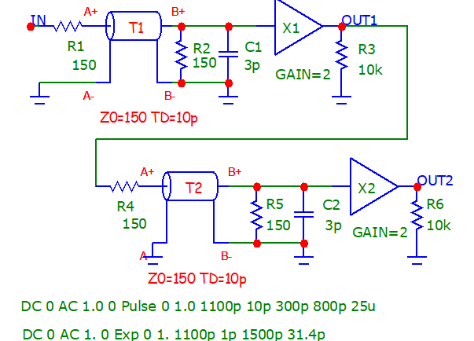
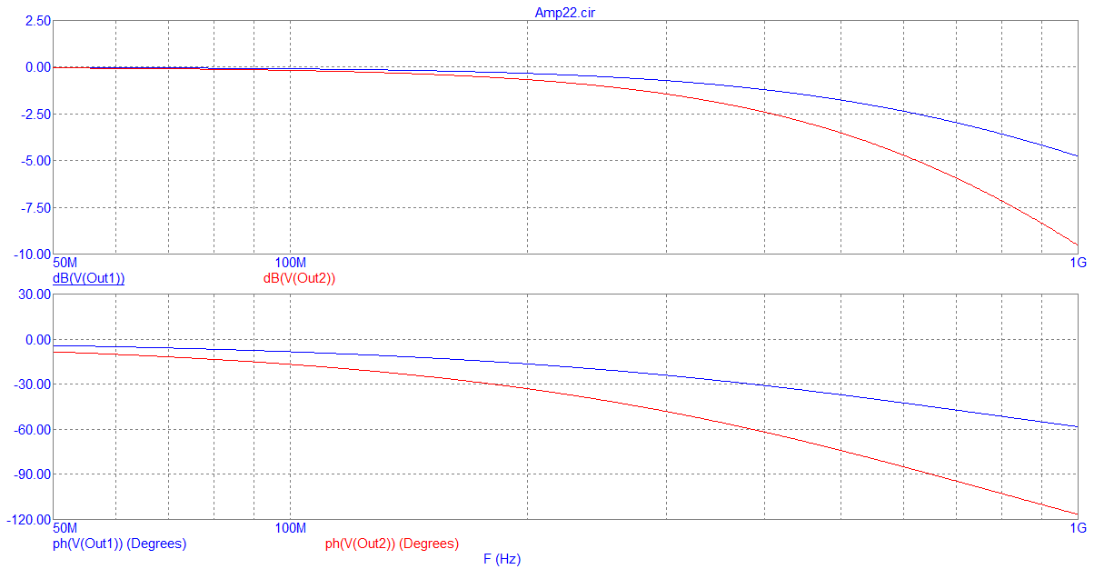
T 5120ps | v | w1 | w2 | v | w1 | w2 | v | w1 | w2 | v | w1 | w2 | v | w1 | w2 | vc | w1c | w2c | T 20480 | v | w1 | w2
∆1ps | 1p |  |  | 5p |  |  | 10p |  |  | 100p |  |  | 500p |  |  | 1p |  |  | ∆0.25ps | 1p
N=5121 |  |  |  |  |  |  |  |  |  |  |  |  |  |  |  |  |  |  | N20481
 | v | w1 | w2
 | 0
 | 0 | 0 | 0
 | 0 | 0 | 0
 | 0 | 0 | 0
 | 0 | 0 | 0
 | 0 | 0
 | 0 | 0 | 0
 | 0 | 0 | 0
 | 0 | 0 | 0
 | 0 | 0 | 0
 | 0 | 0 | 0
 | 0 | 0 | 0
 | 0 | 0 | 0
 | 0 | 0 | 0
 | 0 | 0 | 0
 | 0 | 0 | 0
 | 0 | 0 | 0
 | 0 | 0 | 0
 | 0 | 0 | 0
 | 0 | 0 | 0
 | 0 | 0 | 0
 | 0 | 0 | 0
 | 0 | 0 | 0
 | 0 | 0 | 0
 | 0 | 0 | 0
 | 0 | 0 | 0
 | 0 | 0 | 0
 | 0 | 0 | 0
 | 0 | 0 | 0
 | 0 | 0 | 0
 | 0 | 0 | 0
 | 0 | 0 | 0
 | 0 | 0 | 0
 | 0 | 0 | 0
 | 0 | 0 | 0
 | 0 | 0 | 0
 | 0 | 0 | 0
 | 0 | 0 | 0
 | 0 | 0 | 0
 | 0 | 0 | 0
 | 0 | 0 | 0
 | 0 | 0 | 0
 | 0 | 0 | 0
 | 0 | 0 | 0
 | 0 | 0 | 0
 | 0 | 0 | 0
 | 0 | 0 | 0
 | 0 | 0 | 0
 | 0 | 0 | 0
...
0 | 0 | 0 | 0 | 0 | 0 | 0 | 0 | 0 | 0 | 0 | 0 | 0 | 0 | 0 | 0 | 0 | 0 | 0 | 0 | 0 | 0 | 0
1E-12 | 0 | 0 | 0 | 0 | 0 | 0 | 0 | 0 | 0 | 0 | 0 | 0 | 0 | 0 | 0 | 0 | 0 | 0 | 2.5E-13 | 0 | 0 | 0
2E-12 | 0 | 0 | 0 | 0 | 0 | 0 | 0 | 0 | 0 | 0 | 0 | 0 | 0 | 0 | 0 | 0 | 0 | 0 | 5E-13 | 0 | 0 | 0
3E-12 | 0 | 0 | 0 | 0 | 0 | 0 | 0 | 0 | 0 | 0 | 0 | 0 | 0 | 0 | 0 | 0 | 0 | 0 | 7.5E-13 | 0 | 0 | 0
4E-12 | 0 | 0 | 0 | 0 | 0 | 0 | 0 | 0 |  | 0 | 0 | 0 | 0 | 0 | 0 | 0 | 0 | 0 | 1E-12 | 0 | 0 | 0
 | vc | w1c | w2c
 | 0
 | 0 | 0 | 0
 | 0 | 0 | 0
 | 0 | 0 | 0
 | 0 | 0 | 0
 | 0 | 0 | 0
 | 0 | 0 | 0
 | 0 | 0 | 0
 | 0 | 0 | 0
 | 0 | 0 | 0
 | 0 | 0 | 0
 | 0 | 0 | 0
 | 0 | 0 | 0
 | 0 | 0 | 0
 | 0 | 0 | 0
 | 0 | 0 | 0
 | 0 | 0 | 0
 | 0 | 0 | 0
 | 0 | 0 | 0
 | 0 | 0 | 0
 | 0 | 0 | 0
 | 0 | 0 | 0
 | 0 | 0 | 0
 | 0 | 0 | 0
 | 0 | 0 | 0
 | 0 | 0 | 0
 | 0 | 0 | 0
 | 0 | 0 | 0
 | 0 | 0 | 0
 | 0 | 0 | 0
 | 0 | 0 | 0
 | 0 | 0 | 0
 | 0 | 0 | 0
 | 0 | 0 | 0
 | 0 | 0 | 0
 | 0 | 0 | 0
 | 0 | 0 | 0
 | 0 | 0 | 0
 | 0 | 0 | 0
 | 0 | 0 | 0
 | 0 | 0 | 0
 | 0 | 0 | 0
 | 0 | 0 | 0
 | 0 | 0 | 0
 | 0 | 0 | 0
 | 0 | 0 | 0
 | 0 | 0 | 0
 | 0 | 0 | 0
 | 0 | 0 | 0
...
5E-12 | 0 | 0 | 0 | 0 | 0 | 0 | 0 | 0 | 0 | 0 | 0 | 0 | 0 | 0 | 0 | 0 | 0 | 0 | 1.25E-12 | 0 | 0 | 0
6E-12 | 0 | 0 | 0 | 0 | 0 | 0 | 0 | 0 | 0 | 0 | 0 | 0 | 0 | 0 | 0 | 0 | 0 | 0 | 1.5E-12 | 0 | 0 | 0
7E-12 | 0 | 0 | 0 | 0 | 0 | 0 | 0 | 0 | 0 | 0 | 0 | 0 | 0 | 0 | 0 | 0 | 0 | 0 | 1.75E-12 | 0 | 0 | 0
8E-12 | 0 | 0 | 0 | 0 | 0 | 0 | 0 | 0 | 0 | 0 | 0 | 0 | 0 | 0 | 0 | 0 | 0 | 0 | 2E-12 | 0 | 0 | 0
9E-12 | 0 | 0 | 0 | 0 | 0 | 0 | 0 | 0 | 0 | 0 | 0 |  | 0 | 0 | 0 | 0 | 0 | 0 | 2.25E-12 | 0 | 0 | 0
1E-11 | 0 | 0 | 0 | 0 | 0 | 0 | 0 | 0 | 0 | 0 | 0 | 0 | 0 | 0 | 0 | 0 | 0 | 0 | 2.5E-12 | 0 | 0 | 0
1.1E-11 | 0 | 0 | 0 | 0 | 0 | 0 | 0 | 0 | 0 | 0 | 0 | 0 | 0 | 0 | 0 | 0 | 0 | 0 | 2.75E-12 | 0 | 0 | 0
1.2E-11 | 0 | 0 | 0 | 0 | 0 | 0 | 0 | 0 | 0 | 0 | 0 | 0 | 0 | 0 | 0 | 0 | 0 | 0 | 3E-12 | 0 | 0 | 0
1.3E-11 | 0 | 0 | 0 | 0 | 0 | 0 | 0 | 0 | 0 | 0 | 0 | 0 | 0 | 0 | 0 | 0 | 0 | 0 | 3.25E-12 | 0 | 0 | 0
1.4E-11 | 0 | 0 | 0 | 0 | 0 | 0 | 0 | 0 | 0 | 0 | 0 | 0 | 0 | 0 | 0 | 0 | 0 | 0 | 3.5E-12 | 0 | 0 | 0
1.5E-11 | 0 | 0 | 0 | 0 | 0 | 0 | 0 | 0 | 0 | 0 | 0 | 0 | 0 | 0 | 0 | 0 | 0 | 0 | 3.75E-12 | 0 | 0 | 0
1.6E-11 | 0 | 0 | 0 | 0 | 0 | 0 | 0 | 0 | 0 | 0 | 0 | 0 | 0 | 0 | 0 | 0 | 0 | 0 | 4E-12 | 0 | 0 | 0
1.7E-11 | 0 | 0 | 0 | 0 | 0 | 0 | 0 | 0 | 0 | 0 | 0 | 0 | 0 | 0 | 0 | 0 | 0 | 0 | 4.25E-12 | 0 | 0 | 0
1.8E-11 | 0 | 0 | 0 | 0 | 0 | 0 | 0 | 0 | 0 | 0 | 0 | 0 | 0 | 0 | 0 | 0 | 0 | 0 | 4.5E-12 | 0 | 0 | 0
1.9E-11 | 0 | 0 | 0 | 0 | 0 | 0 | 0 | 0 | 0 | 0 | 0 | 0 | 0 | 0 | 0 | 0 | 0 | 0 | 4.75E-12 | 0 | 0 | 0
2E-11 | 0 | 0 | 0 | 0 | 0 | 0 | 0 | 0 | 0 | 0 | 0 | 0 | 0 | 0 | 0 | 0 | 0 | 0 | 5E-12 | 0 | 0 | 0
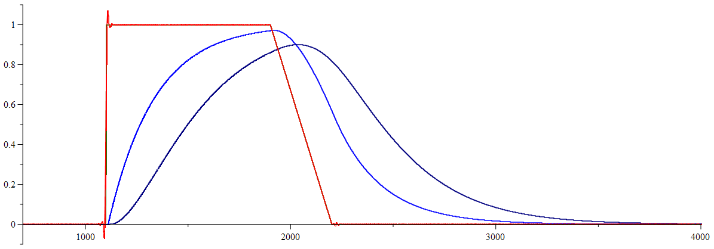
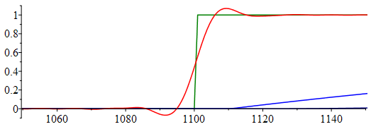
2.1E-11 | 0 | 0 | 0 | 0 | 0 | 0 | 0 | 0 | 0 | 0 | 0 | 0 | 0 | 0 | 0 | 0 | 0 | 0 | 5.25E-12 | 0 | 0 | 0
2.2E-11 | 0 | 0 | 0 | 0 | 0 | 0 | 0 | 0 | 0 | 0 | 0 | 0 | 0 | 0 | 0 | 0 | 0 | 0 | 5.5E-12 | 0 | 0 | 0
2.3E-11 | 0 | 0 | 0 | 0 | 0 | 0 | 0 | 0 | 0 | 0 | 0 | 0 | 0 | 0 | 0 | 0 | 0 | 0 | 5.75E-12 | 0 | 0 | 0
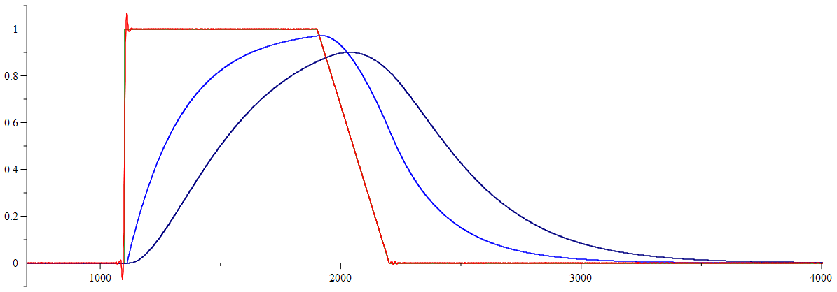
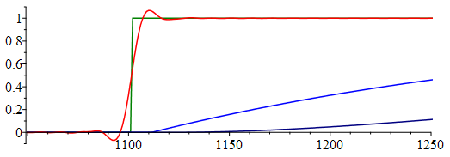
2.4E-11 | 0 | 0 | 0 | 0 | 0 | 0 | 0 | 0 | 0 | 0 | 0 | 0 | 0 | 0 | 0 | 0 | 0 | 0 | 6E-12 | 0 | 0 | 0
2.5E-11 | 0 | 0 | 0 | 0 | 0 | 0 | 0 | 0 | 0 | 0 | 0 | 0 | 0 | 0 | 0 | 0 | 0 | 0 | 6.25E-12 | 0 | 0 | 0
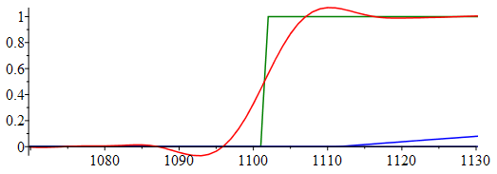
2.6E-11 | 0 | 0 | 0 | 0 | 0 | 0 | 0 | 0 | 0 | 0 | 0 | 0 | 0 | 0 | 0 | 0 | 0 | 0 | 6.5E-12 | 0 | 0 | 0
2.7E-11 | 0 | 0 | 0 | 0 | 0 | 0 | 0 | 0 | 0 | 0 | 0 | 0 | 0 | 0 | 0 | 0 | 0 | 0 | 6.75E-12 | 0 | 0 | 0
2.8E-11 | 0 | 0 | 0 | 0 | 0 | 0 | 0 | 0 | 0 | 0 | 0 | 0 | 0 | 0 | 0 | 0 | 0 | 0 | 7E-12 | 0 | 0 | 0
2.9E-11 | 0 | 0 | 0 | 0 | 0 | 0 | 0 | 0 | 0 | 0 | 0 | 0 | 0 | 0 | 0 | 0 | 0 | 0 | 7.25E-12 | 0 | 0 | 0
3E-11 | 0 | 0 | 0 | 0 | 0 | 0 | 0 | 0 | 0 | 0 | 0 | 0 | 0 | 0 | 0 | 0 | 0 | 0 | 7.5E-12 | 0 | 0 | 0
3.1E-11 | 0 | 0 | 0 | 0 | 0 | 0 | 0 | 0 | 0 | 0 | 0 | 0 | 0 | 0 | 0 | 0 | 0 | 0 | 7.75E-12 | 0 | 0 | 0
3.2E-11 | 0 | 0 | 0 | 0 | 0 | 0 | 0 | 0 | 0 | 0 | 0 | 0 | 0 | 0 | 0 | 0 | 0 | 0 | 8E-12 | 0 | 0 | 0
3.3E-11 | 0 | 0 | 0 | 0 | 0 | 0 | 0 | 0 | 0 | 0 | 0 | 0 | 0 | 0 | 0 | 0 | 0 | 0 | 8.25E-12 | 0 | 0 | 0
3.4E-11 | 0 | 0 | 0 | 0 | 0 | 0 | 0 | 0 | 0 | 0 | 0 | 0 | 0 | 0 | 0 | 0 | 0 | 0 | 8.5E-12 | 0 | 0 | 0
3.5E-11 | 0 | 0 | 0 | 0 | 0 | 0 | 0 | 0 | 0 | 0 | 0 | 0 | 0 | 0 | 0 | 0 | 0 | 0 | 8.75E-12 | 0 | 0 | 0
3.6E-11 | 0 | 0 | 0 | 0 | 0 | 0 | 0 | 0 | 0 | 0 | 0 | 0 | 0 | 0 | 0 | 0 | 0 | 0 | 9E-12 | 0 | 0 | 0
3.7E-11 | 0 | 0 | 0 | 0 | 0 | 0 | 0 | 0 | 0 | 0 | 0 | 0 | 0 | 0 | 0 | 0 | 0 | 0 | 9.25E-12 | 0 | 0 | 0
3.8E-11 | 0 | 0 | 0 | 0 | 0 | 0 | 0 | 0 | 0 | 0 | 0 | 0 | 0 | 0 | 0 | 0 | 0 | 0 | 9.5E-12 | 0 | 0 | 0
3.9E-11 | 0 | 0 | 0 | 0 | 0 | 0 | 0 | 0 | 0 | 0 | 0 | 0 | 0 | 0 | 0 | 0 | 0 | 0 | 9.75E-12 | 0 | 0 | 0
4E-11 | 0 | 0 | 0 | 0 | 0 | 0 | 0 | 0 | 0 | 0 | 0 | 0 | 0 | 0 | 0 | 0 | 0 | 0 | 1E-11 | 0 | 0 | 0
4.1E-11 | 0 | 0 | 0 | 0 | 0 | 0 | 0 | 0 | 0 | 0 | 0 | 0 | 0 | 0 | 0 | 0 | 0 | 0 | 1.025E-11 | 0 | 0 | 0
4.2E-11 | 0 | 0 | 0 | 0 | 0 | 0 | 0 | 0 | 0 | 0 | 0 | 0 | 0 | 0 | 0 | 0 | 0 | 0 | 1.05E-11 | 0 | 0 | 0
4.3E-11 | 0 | 0 | 0 | 0 | 0 | 0 | 0 | 0 | 0 | 0 | 0 | 0 | 0 | 0 | 0 | 0 | 0 | 0 | 1.075E-11 | 0 | 0 | 0
4.4E-11 | 0 | 0 | 0 | 0 | 0 | 0 | 0 | 0 | 0 | 0 | 0 | 0 | 0 | 0 | 0 | 0 | 0 | 0 | 1.1E-11 | 0 | 0 | 0
4.5E-11 | 0 | 0 | 0 | 0 | 0 | 0 | 0 | 0 | 0 | 0 | 0 | 0 | 0 | 0 | 0 | 0 | 0 | 0 | 1.125E-11 | 0 | 0 | 0
4.6E-11 | 0 | 0 | 0 | 0 | 0 | 0 | 0 | 0 | 0 | 0 | 0 | 0 | 0 | 0 | 0 | 0 | 0 | 0 | 1.15E-11 | 0 | 0 | 0
4.7E-11 | 0 | 0 | 0 | 0 | 0 | 0 | 0 | 0 | 0 | 0 | 0 | 0 | 0 | 0 | 0 | 0 | 0 | 0 | 1.175E-11 | 0 | 0 | 0
4.8E-11 | 0 | 0 | 0 | 0 | 0 | 0 | 0 | 0 | 0 | 0 | 0 | 0 | 0 | 0 | 0 | 0 | 0 | 0 | 1.2E-11 | 0 | 0 | 0
4.9E-11 | 0 | 0 | 0 | 0 | 0 | 0 | 0 | 0 | 0 | 0 | 0 | 0 | 0 | 0 | 0 | 0 | 0 | 0 | 1.225E-11 | 0 | 0 | 0
5E-11 | 0 | 0 | 0 | 0 | 0 | 0 | 0 | 0 | 0 | 0 | 0 | 0 | 0 | 0 | 0 | 0 | 0 | 0 | 1.25E-11 | 0 | 0 | 0
5.1E-11 | 0 | 0 | 0 | 0 | 0 | 0 | 0 | 0 | 0 | 0 | 0 | 0 | 0 | 0 | 0 | 0 | 0 | 0 | 1.275E-11 | 0 | 0 | 0
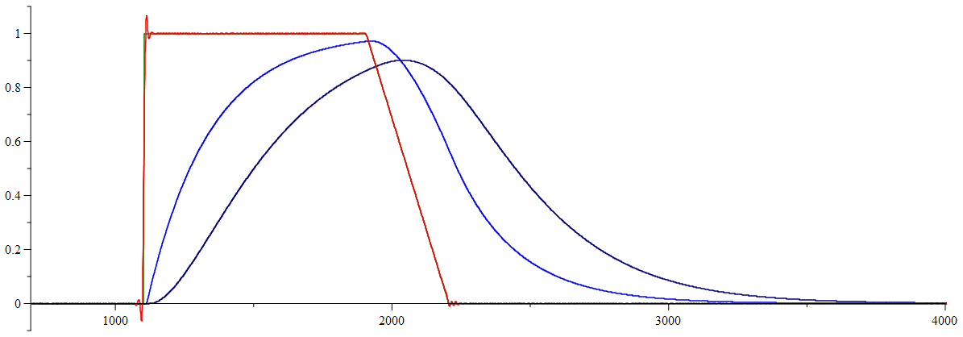
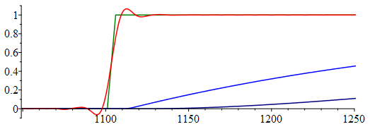
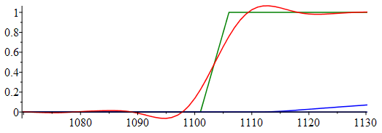
5.2E-11 | 0 | 0 | 0 | 0 | 0 | 0 | 0 | 0 | 0 | 0 | 0 | 0 | 0 | 0 | 0 | 0 | 0 | 0 | 1.3E-11 | 0 | 0 | 0
5.3E-11 | 0 | 0 | 0 | 0 | 0 | 0 | 0 | 0 | 0 | 0 | 0 | 0 | 0 | 0 | 0 | 0 | 0 | 0 | 1.325E-11 | 0 | 0 | 0
5.4E-11 | 0 | 0 | 0 | 0 | 0 | 0 | 0 | 0 | 0 | 0 | 0 | 0 | 0 | 0 | 0 | 0 | 0 | 0 | 1.35E-11 | 0 | 0 | 0
5.5E-11 | 0 | 0 | 0 | 0 | 0 | 0 | 0 | 0 | 0 | 0 | 0 | 0 | 0 | 0 | 0 | 0 | 0 | 0 | 1.375E-11 | 0 | 0 | 0
5.6E-11 | 0 | 0 | 0 | 0 | 0 | 0 | 0 | 0 | 0 | 0 | 0 | 0 | 0 | 0 | 0 | 0 | 0 | 0 | 1.4E-11 | 0 | 0 | 0
5.7E-11 | 0 | 0 | 0 | 0 | 0 | 0 | 0 | 0 | 0 | 0 | 0 | 0 | 0 | 0 | 0 | 0 | 0 | 0 | 1.425E-11 | 0 | 0 | 0
5.8E-11 | 0 | 0 | 0 | 0 | 0 | 0 | 0 | 0 | 0 | 0 | 0 | 0 | 0 | 0 | 0 | 0 | 0 | 0 | 1.45E-11 | 0 | 0 | 0
5.9E-11 | 0 | 0 | 0 | 0 | 0 | 0 | 0 | 0 | 0 | 0 | 0 | 0 | 0 | 0 | 0 | 0 | 0 | 0 | 1.475E-11 | 0 | 0 | 0
6E-11 | 0 | 0 | 0 | 0 | 0 | 0 | 0 | 0 | 0 | 0 | 0 | 0 | 0 | 0 | 0 | 0 | 0 | 0 | 1.5E-11 | 0 | 0 | 0
6.1E-11 | 0 | 0 | 0 | 0 | 0 | 0 | 0 | 0 | 0 | 0 | 0 | 0 | 0 | 0 | 0 | 0 | 0 | 0 | 1.525E-11 | 0 | 0 | 0
6.2E-11 | 0 | 0 | 0 | 0 | 0 | 0 | 0 | 0 | 0 | 0 | 0 | 0 | 0 | 0 | 0 | 0 | 0 | 0 | 1.55E-11 | 0 | 0 | 0
6.3E-11 | 0 | 0 | 0 | 0 | 0 | 0 | 0 | 0 | 0 | 0 | 0 | 0 | 0 | 0 | 0 | 0 | 0 | 0 | 1.575E-11 | 0 | 0 | 0
6.4E-11 | 0 | 0 | 0 | 0 | 0 | 0 | 0 | 0 | 0 | 0 | 0 | 0 | 0 | 0 | 0 | 0 | 0 | 0 | 1.6E-11 | 0 | 0 | 0
6.5E-11 | 0 | 0 | 0 | 0 | 0 | 0 | 0 | 0 | 0 | 0 | 0 | 0 | 0 | 0 | 0 | 0 | 0 | 0 | 1.625E-11 | 0 | 0 | 0
6.6E-11 | 0 | 0 | 0 | 0 | 0 | 0 | 0 | 0 | 0 | 0 | 0 | 0 | 0 | 0 | 0 | 0 | 0 | 0 | 1.65E-11 | 0 | 0 | 0
6.7E-11 | 0 | 0 | 0 | 0 | 0 | 0 | 0 | 0 | 0 | 0 | 0 | 0 | 0 | 0 | 0 | 0 | 0 | 0 | 1.675E-11 | 0 | 0 | 0
6.8E-11 | 0 | 0 | 0 | 0 | 0 | 0 | 0 | 0 | 0 | 0 | 0 | 0 | 0 | 0 | 0 | 0 | 0 | 0 | 1.7E-11 | 0 | 0 | 0
6.9E-11 | 0 | 0 | 0 | 0 | 0 | 0 | 0 | 0 | 0 | 0 | 0 | 0 | 0 | 0 | 0 | 0 | 0 | 0 | 1.725E-11 | 0 | 0 | 0
7E-11 | 0 | 0 | 0 | 0 | 0 | 0 | 0 | 0 | 0 | 0 | 0 | 0 | 0 | 0 | 0 | 0 | 0 | 0 | 1.75E-11 | 0 | 0 | 0
7.1E-11 | 0 | 0 | 0 | 0 | 0 | 0 | 0 | 0 | 0 | 0 | 0 | 0 | 0 | 0 | 0 | 0 | 0 | 0 | 1.775E-11 | 0 | 0 | 0
7.2E-11 | 0 | 0 | 0 | 0 | 0 | 0 | 0 | 0 | 0 | 0 | 0 | 0 | 0 | 0 | 0 | 0 | 0 | 0 | 1.8E-11 | 0 | 0 | 0
7.3E-11 | 0 | 0 | 0 | 0 | 0 | 0 | 0 | 0 | 0 | 0 | 0 | 0 | 0 | 0 | 0 | 0 | 0 | 0 | 1.825E-11 | 0 | 0 | 0
7.4E-11 | 0 | 0 | 0 | 0 | 0 | 0 | 0 | 0 | 0 | 0 | 0 | 0 | 0 | 0 | 0 | 0 | 0 | 0 | 1.85E-11 | 0 | 0 | 0
7.5E-11 | 0 | 0 | 0 | 0 | 0 | 0 | 0 | 0 | 0 | 0 | 0 | 0 | 0 | 0 | 0 | 0 | 0 | 0 | 1.875E-11 | 0 | 0 | 0
7.6E-11 | 0 | 0 | 0 | 0 | 0 | 0 | 0 | 0 | 0 | 0 | 0 | 0 | 0 | 0 | 0 | 0 | 0 | 0 | 1.9E-11 | 0 | 0 | 0
7.7E-11 | 0 | 0 | 0 | 0 | 0 | 0 | 0 | 0 | 0 | 0 | 0 | 0 | 0 | 0 | 0 | 0 | 0 | 0 | 1.925E-11 | 0 | 0 | 0
7.8E-11 | 0 | 0 | 0 | 0 | 0 | 0 | 0 | 0 | 0 | 0 | 0 | 0 | 0 | 0 | 0 | 0 | 0 | 0 | 1.95E-11 | 0 | 0 | 0
7.9E-11 | 0 | 0 | 0 | 0 | 0 | 0 | 0 | 0 | 0 | 0 | 0 | 0 | 0 | 0 | 0 | 0 | 0 | 0 | 1.975E-11 | 0 | 0 | 0
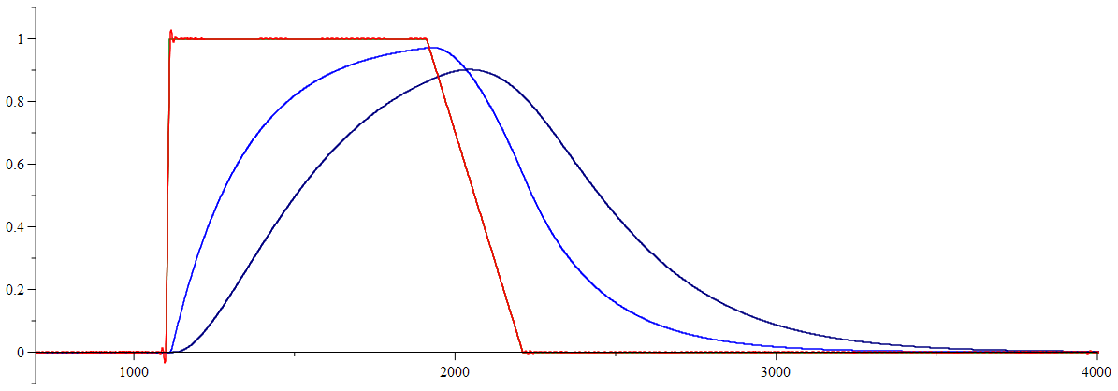
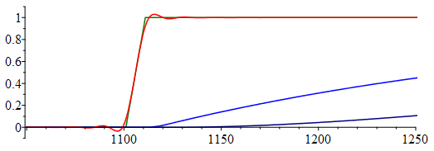
8E-11 | 0 | 0 | 0 | 0 | 0 | 0 | 0 | 0 | 0 | 0 | 0 | 0 | 0 | 0 | 0 | 0 | 0 | 0 | 2E-11 | 0 | 0 | 0
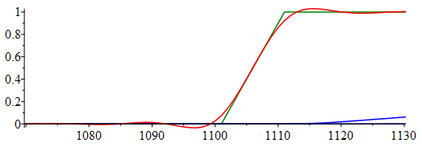
8.1E-11 | 0 | 0 | 0 | 0 | 0 | 0 | 0 | 0 | 0 | 0 | 0 | 0 | 0 | 0 | 0 | 0 | 0 | 0 | 2.025E-11 | 0 | 0 | 0
8.2E-11 | 0 | 0 | 0 | 0 | 0 | 0 | 0 | 0 | 0 | 0 | 0 | 0 | 0 | 0 | 0 | 0 | 0 | 0 | 2.05E-11 | 0 | 0 | 0
8.3E-11 | 0 | 0 | 0 | 0 | 0 | 0 | 0 | 0 | 0 | 0 | 0 | 0 | 0 | 0 | 0 | 0 | 0 | 0 | 2.075E-11 | 0 | 0 | 0
8.4E-11 | 0 | 0 | 0 | 0 | 0 | 0 | 0 | 0 | 0 | 0 | 0 | 0 | 0 | 0 | 0 | 0 | 0 | 0 | 2.1E-11 | 0 | 0 | 0
8.5E-11 | 0 | 0 | 0 | 0 | 0 | 0 | 0 | 0 | 0 | 0 | 0 | 0 | 0 | 0 | 0 | 0 | 0 | 0 | 2.125E-11 | 0 | 0 | 0
8.6E-11 | 0 | 0 | 0 | 0 | 0 | 0 | 0 | 0 | 0 | 0 | 0 | 0 | 0 | 0.00E+00 | 0 | 0 | 0 | 0 | 2.15E-11 | 0 | 0 | 0
8.7E-11 | 0 | 0 | 0 | 0 | 0 | 0 | 0 | 0 | 0 | 0 | 0 | 0 | 0 | 0 | 0 | 0 | 0 | 0 | 2.175E-11 | 0 | 0 | 0
8.8E-11 | 0 | 0 | 0 | 0 | 0 | 0 | 0 | 0 | 0 | 0 | 0 | 0 | 0 | 0 | 0 | 0 | 0 | 0 | 2.2E-11 | 0 | 0 | 0
8.9E-11 | 0 | 0 | 0 | 0 | 0 | 0 | 0 | 0 | 0 | 0 | 0 | 0 | 0 | 0 | 0 | 0 | 0 | 0 | 2.225E-11 | 0 | 0 | 0
9E-11 | 0 | 0 | 0 | 0 | 0 | 0 | 0 | 0 | 0 | 0 | 0 | 0 | 0 | 0 | 0 | 0 | 0 | 0 | 2.25E-11 | 0 | 0 | 0
9.1E-11 | 0 | 0 | 0 | 0 | 0 | 0 | 0 | 0 | 0 | 0 | 0 | 0 | 0 | 0 | 0 | 0 | 0 | 0 | 2.275E-11 | 0 | 0 | 0
9.2E-11 | 0 | 0 | 0 | 0 | 0 | 0 | 0 | 0 | 0 | 0 | 0 | 0 | 0 | 0 | 0 | 0 | 0 | 0 | 2.3E-11 | 0 | 0 | 0
9.3E-11 | 0 | 0 | 0 | 0 | 0 | 0 | 0 | 0 | 0 | 0 | 0 | 0 | 0 | 0 | 0 | 0 | 0 | 0 | 2.325E-11 | 0 | 0 | 0
9.4E-11 | 0 | 0 | 0 | 0 | 0 | 0 | 0 | 0 | 0 | 0 | 0 | 0 | 0 | 0 | 0 | 0 | 0 | 0 | 2.35E-11 | 0 | 0 | 0
9.5E-11 | 0 | 0 | 0 | 0 | 0 | 0 | 0 | 0 | 0 | 0 | 0 | 0 | 0 | 0 | 0 | 0 | 0 | 0 | 2.375E-11 | 0 | 0 | 0
9.6E-11 | 0 | 0 | 0 | 0 | 0 | 0 | 0 | 0 | 0 | 0 | 0 | 0 | 0 | 0 | 0 | 0 | 0 | 0 | 2.4E-11 | 0 | 0 | 0
9.7E-11 | 0 | 0 | 0 | 0 | 0 | 0 | 0 | 0 | 0 | 0 | 0 | 0 | 0 | 0 | 0 | 0 | 0 | 0 | 2.425E-11 | 0 | 0 | 0
9.8E-11 | 0 | 0 | 0 | 0 | 0 | 0 | 0 | 0 | 0 | 0 | 0 | 0 | 0 | 0 | 0 | 0 | 0 | 0 | 2.45E-11 | 0 | 0 | 0
9.9E-11 | 0 | 0 | 0 | 0 | 0 | 0 | 0 | 0 | 0 | 0 | 0 | 0 | 0 | 0 | 0 | 0 | 0 | 0 | 2.475E-11 | 0 | 0 | 0
1E-10 | 0 | 0 | 0 | 0 | 0 | 0 | 0 | 0 | 0 | 0 | 0 | 0 | 0 | 0 | 0 | 0 | 0 | 0 | 2.5E-11 | 0 | 0 | 0
1.01E-10 | 0 | 0 | 0 | 0 | 0 | 0 | 0 | 0 | 0 | 0 | 0 | 0 | 0 | 0 | 0 | 0 | 0 | 0 | 2.525E-11 | 0 | 0 | 0
1.02E-10 | 0 | 0 | 0 | 0 | 0 | 0 | 0 | 0 | 0 | 0 | 0 | 0 | 0 | 0 | 0 | 0 | 0 | 0 | 2.55E-11 | 0 | 0 | 0
1.03E-10 | 0 | 0 | 0 | 0 | 0 | 0 | 0 | 0 | 0 | 0 | 0 | 0 | 0 | 0 | 0 | 0 | 0 | 0 | 2.575E-11 | 0 | 0 | 0
1.04E-10 | 0 | 0 | 0 | 0 | 0 | 0 | 0 | 0 | 0 | 0 | 0 | 0 | 0 | 0 | 0 | 0 | 0 | 0 | 2.6E-11 | 0 | 0 | 0
1.05E-10 | 0 | 0 | 0 | 0 | 0 | 0 | 0 | 0 | 0 | 0 | 0 | 0 | 0 | 0 | 0 | 0 | 0 | 0 | 2.625E-11 | 0 | 0 | 0
1.06E-10 | 0 | 0 | 0 | 0 | 0 | 0 | 0 | 0 | 0 | 0 | 0 | 0 | 0 | 0 | 0 | 0 | 0 | 0 | 2.65E-11 | 0 | 0 | 0
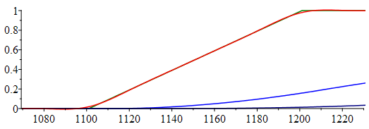
1.07E-10 | 0 | 0 | 0 | 0 | 0 | 0 | 0 | 0 | 0 | 0 | 0 | 0 | 0 | 0 | 0 | 0 | 0 | 0 | 2.675E-11 | 0 | 0 | 0
1.08E-10 | 0 | 0 | 0 | 0 | 0 | 0 | 0 | 0 | 0 | 0 | 0 | 0 | 0 | 0 | 0 | 0 | 0 | 0 | 2.7E-11 | 0 | 0 | 0
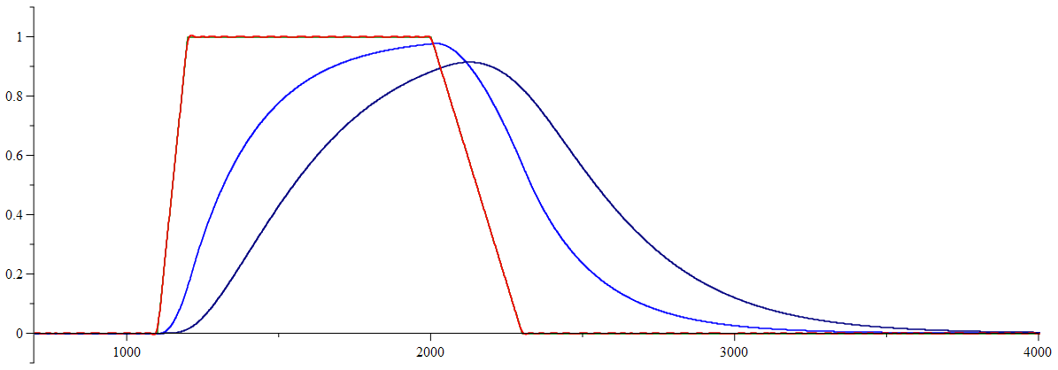
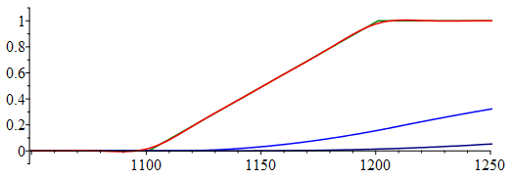
1.09E-10 | 0 | 0 | 0 | 0 | 0 | 0 | 0 | 0 | 0 | 0 | 0 | 0 | 0 | 0 | 0 | 0 | 0 | 0 | 2.725E-11 | 0 | 0 | 0
1.1E-10 | 0 | 0 | 0 | 0 | 0 | 0 | 0 | 0 | 0 | 0 | 0 | 0 | 0 | 0 | 0 | 0 | 0 | 0 | 2.75E-11 | 0 | 0 | 0
1.11E-10 | 0 | 0 | 0 | 0 | 0 | 0 | 0 | 0 | 0 | 0 | 0 | 0 | 0 | 0 | 0 | 0 | 0 | 0 | 2.775E-11 | 0 | 0 | 0
1.12E-10 | 0 | 0 | 0 | 0 | 0 | 0 | 0 | 0 | 0 | 0 | 0 | 0 | 0 | 0 | 0 | 0 | 0 | 0 | 2.8E-11 | 0 | 0 | 0
1.13E-10 | 0 | 0 | 0 | 0 | 0 | 0 | 0 | 0 | 0 | 0 | 0 | 0 | 0 | 0 | 0 | 0 | 0 | 0 | 2.825E-11 | 0 | 0 | 0
1.14E-10 | 0 | 0 | 0 | 0 | 0 | 0 | 0 | 0 | 0 | 0 | 0 | 0 | 0 | 0 | 0 | 0 | 0 | 0 | 2.85E-11 | 0 | 0 | 0
1.15E-10 | 0 | 0 | 0 | 0 | 0 | 0 | 0 | 0 | 0 | 0 | 0 | 0 | 0 | 0 | 0 | 0 | 0 | 0 | 2.875E-11 | 0 | 0 | 0
1.16E-10 | 0 | 0 | 0 | 0 | 0 | 0 | 0 | 0 | 0 | 0 | 0 | 0 | 0 | 0 | 0 | 0 | 0 | 0 | 2.9E-11 | 0 | 0 | 0
1.17E-10 | 0 | 0 | 0 | 0 | 0 | 0 | 0 | 0 | 0 | 0 | 0 | 0 | 0 | 0 | 0 | 0 | 0 | 0 | 2.925E-11 | 0 | 0 | 0
1.18E-10 | 0 | 0 | 0 | 0 | 0 | 0 | 0 | 0 | 0 | 0 | 0 | 0 | 0 | 0 | 0 | 0 | 0 | 0 | 2.95E-11 | 0 | 0 | 0
1.19E-10 | 0 | 0 | 0 | 0 | 0 | 0 | 0 | 0 | 0 | 0 | 0 | 0 | 0 | 0 | 0 | 0 | 0 | 0 | 2.975E-11 | 0 | 0 | 0
1.2E-10 | 0 | 0 | 0 | 0 | 0 | 0 | 0 | 0 | 0 | 0 | 0 | 0 | 0 | 0 | 0 | 0 | 0 | 0 | 3E-11 | 0 | 0 | 0
1.21E-10 | 0 | 0 | 0 | 0 | 0 | 0 | 0 | 0 | 0 | 0 | 0 | 0 | 0 | 0 | 0 | 0 | 0 | 0 | 3.025E-11 | 0 | 0 | 0
1.22E-10 | 0 | 0 | 0 | 0 | 0 | 0 | 0 | 0 | 0 | 0 | 0 | 0 | 0 | 0 | 0 | 0 | 0 | 0 | 3.05E-11 | 0 | 0 | 0
1.23E-10 | 0 | 0 | 0 | 0 | 0 | 0 | 0 | 0 | 0 | 0 | 0 | 0 | 0 | 0 | 0 | 0 | 0 | 0 | 3.075E-11 | 0 | 0 | 0
1.24E-10 | 0 | 0 | 0 | 0 | 0 | 0 | 0 | 0 | 0 | 0 | 0 | 0 | 0 | 0 | 0 | 0 | 0 | 0 | 3.1E-11 | 0 | 0 | 0
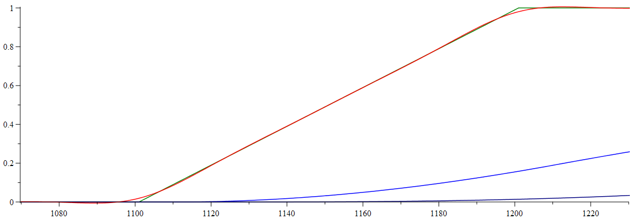
1.25E-10 | 0 | 0 | 0 | 0 | 0 | 0 | 0 | 0 | 0 | 0 | 0 | 0 | 0 | 0 | 0 | 0 | 0 | 0 | 3.125E-11 | 0 | 0 | 0
1.26E-10 | 0 | 0 | 0 | 0 | 0 | 0 | 0 | 0 | 0 | 0 | 0 | 0 | 0 | 0 | 0 | 0 | 0 | 0 | 3.15E-11 | 0 | 0 | 0
1.27E-10 | 0 | 0 | 0 | 0 | 0 | 0 | 0 | 0 | 0 | 0 | 0 | 0 | 0 | 0 | 0 | 0 | 0 | 0 | 3.175E-11 | 0 | 0 | 0
1.28E-10 | 0 | 0 | 0 | 0 | 0 | 0 | 0 | 0 | 0 | 0 | 0 | 0 | 0 | 0 | 0 | 0 | 0 | 0 | 3.2E-11 | 0 | 0 | 0
1.29E-10 | 0 | 0 | 0 | 0 | 0 | 0 | 0 | 0 | 0 | 0 | 0 | 0 | 0 | 0 | 0 | 0 | 0 | 0 | 3.225E-11 | 0 | 0 | 0
1.3E-10 | 0 | 0 | 0 | 0 | 0 | 0 | 0 | 0 | 0 | 0 | 0 | 0 | 0 | 0 | 0 | 0 | 0 | 0 | 3.25E-11 | 0 | 0 | 0
1.31E-10 | 0 | 0 | 0 | 0 | 0 | 0 | 0 | 0 | 0 | 0 | 0 | 0 | 0 | 0 | 0 | 0 | 0 | 0 | 3.275E-11 | 0 | 0 | 0
1.32E-10 | 0 | 0 | 0 | 0 | 0 | 0 | 0 | 0 | 0 | 0 | 0 | 0 | 0 | 0 | 0 | 0 | 0 | 0 | 3.3E-11 | 0 | 0 | 0
1.33E-10 | 0 | 0 | 0 | 0 | 0 | 0 | 0 | 0 | 0 | 0 | 0 | 0 | 0 | 0 | 0 | 0 | 0 | 0 | 3.325E-11 | 0 | 0 | 0
1.34E-10 | 0 | 0 | 0 | 0 | 0 | 0 | 0 | 0 | 0 | 0 | 0 | 0 | 0 | 0 | 0 | 0 | 0 | 0 | 3.35E-11 | 0 | 0 | 0
1.35E-10 | 0 | 0 | 0 | 0 | 0 | 0 | 0 | 0 | 0 | 0 | 0 | 0 | 0 | 0 | 0 | 0 | 0 | 0 | 3.375E-11 | 0 | 0 | 0
1.36E-10 | 0 | 0 | 0 | 0 | 0 | 0 | 0 | 0 | 0 | 0 | 0 | 0 | 0 | 0 | 0 | 0 | 0 | 0 | 3.4E-11 | 0 | 0 | 0
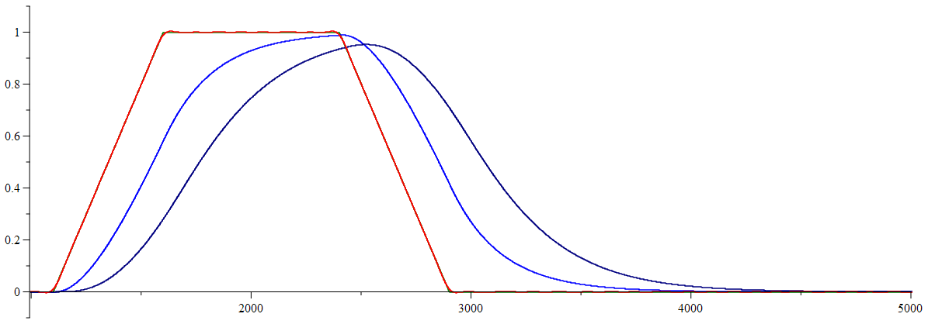
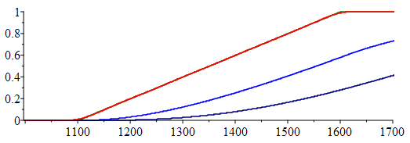
1.37E-10 | 0 | 0 | 0 | 0 | 0 | 0 | 0 | 0 | 0 | 0 | 0 | 0 | 0 | 0 | 0 | 0 | 0 | 0 | 3.425E-11 | 0 | 0 | 0
1.38E-10 | 0 | 0 | 0 | 0 | 0 | 0 | 0 | 0 | 0 | 0 | 0 | 0 | 0 | 0 | 0 | 0 | 0 | 0 | 3.45E-11 | 0 | 0 | 0
1.39E-10 | 0 | 0 | 0 | 0 | 0 | 0 | 0 | 0 | 0 | 0 | 0 | 0 | 0 | 0 | 0 | 0 | 0 | 0 | 3.475E-11 | 0 | 0 | 0
1.4E-10 | 0 | 0 | 0 | 0 | 0 | 0 | 0 | 0 | 0 | 0 | 0 | 0 | 0 | 0 | 0 | 0 | 0 | 0 | 3.5E-11 | 0 | 0 | 0
1.41E-10 | 0 | 0 | 0 | 0 | 0 | 0 | 0 | 0 | 0 | 0 | 0 | 0 | 0 | 0 | 0 | 0 | 0 | 0 | 3.525E-11 | 0 | 0 | 0
1.42E-10 | 0 | 0 | 0 | 0 | 0 | 0 | 0 | 0 | 0 | 0 | 0 | 0 | 0 | 0 | 0 | 0 | 0 | 0 | 3.55E-11 | 0 | 0 | 0
1.43E-10 | 0 | 0 | 0 | 0 | 0 | 0 | 0 | 0 | 0 | 0 | 0 | 0 | 0 | 0 | 0 | 0 | 0 | 0 | 3.575E-11 | 0 | 0 | 0
1.44E-10 | 0 | 0 | 0 | 0 | 0 | 0 | 0 | 0 | 0 | 0 | 0 | 0 | 0 | 0 | 0 | 0 | 0 | 0 | 3.6E-11 | 0 | 0 | 0
1.45E-10 | 0 | 0 | 0 | 0 | 0 | 0 | 0 | 0 | 0 | 0 | 0 | 0 | 0 | 0 | 0 | 0 | 0 | 0 | 3.625E-11 | 0 | 0 | 0
1.46E-10 | 0 | 0 | 0 | 0 | 0 | 0 | 0 | 0 | 0 | 0 | 0 | 0 | 0 | 0 | 0 | 0 | 0 | 0 | 3.65E-11 | 0 | 0 | 0
1.47E-10 | 0 | 0 | 0 | 0 | 0 | 0 | 0 | 0 | 0 | 0 | 0 | 0 | 0 | 0 | 0 | 0 | 0 | 0 | 3.675E-11 | 0 | 0 | 0
1.48E-10 | 0 | 0 | 0 | 0 | 0 | 0 | 0 | 0 | 0 | 0 | 0 | 0 | 0 | 0 | 0 | 0 | 0 | 0 | 3.7E-11 | 0 | 0 | 0
1.49E-10 | 0 | 0 | 0 | 0 | 0 | 0 | 0 | 0 | 0 | 0 | 0 | 0 | 0 | 0 | 0 | 0 | 0 | 0 | 3.725E-11 | 0 | 0 | 0
1.5E-10 | 0 | 0 | 0 | 0 | 0 | 0 | 0 | 0 | 0 | 0 | 0 | 0 | 0 | 0 | 0 | 0 | 0 | 0 | 3.75E-11 | 0 | 0 | 0
1.51E-10 | 0 | 0 | 0 | 0 | 0 | 0 | 0 | 0 | 0 | 0 | 0 | 0 | 0 | 0 | 0 | 0 | 0 | 0 | 3.775E-11 | 0 | 0 | 0
1.52E-10 | 0 | 0 | 0 | 0 | 0 | 0 | 0 | 0 | 0 | 0 | 0 | 0 | 0 | 0 | 0 | 0 | 0 | 0 | 3.8E-11 | 0 | 0 | 0
1.53E-10 | 0 | 0 | 0 | 0 | 0 | 0 | 0 | 0 | 0 | 0 | 0 | 0 | 0 | 0 | 0 | 0 | 0 | 0 | 3.825E-11 | 0 | 0 | 0
1.54E-10 | 0 | 0 | 0 | 0 | 0 | 0 | 0 | 0 | 0 | 0 | 0 | 0 | 0 | 0 | 0 | 0 | 0 | 0 | 3.85E-11 | 0 | 0 | 0
1.55E-10 | 0 | 0 | 0 | 0 | 0 | 0 | 0 | 0 | 0 | 0 | 0 | 0 | 0 | 0 | 0 | 0 | 0 | 0 | 3.875E-11 | 0 | 0 | 0
1.56E-10 | 0 | 0 | 0 | 0 | 0 | 0 | 0 | 0 | 0 | 0 | 0 | 0 | 0 | 0 | 0 | 0 | 0 | 0 | 3.9E-11 | 0 | 0 | 0
1.57E-10 | 0 | 0 | 0 | 0 | 0 | 0 | 0 | 0 | 0 | 0 | 0 | 0 | 0 | 0 | 0 | 0 | 0 | 0 | 3.925E-11 | 0 | 0 | 0
1.58E-10 | 0 | 0 | 0 | 0 | 0 | 0 | 0 | 0 | 0 | 0 | 0 | 0 | 0 | 0 | 0 | 0 | 0 | 0 | 3.95E-11 | 0 | 0 | 0
1.59E-10 | 0 | 0 | 0 | 0 | 0 | 0 | 0 | 0 | 0 | 0 | 0 | 0 | 0 | 0 | 0 | 0 | 0 | 0 | 3.975E-11 | 0 | 0 | 0
1.6E-10 | 0 | 0 | 0 | 0 | 0 | 0 | 0 | 0 | 0 | 0 | 0 | 0 | 0 | 0 | 0 | 0 | 0 | 0 | 4E-11 | 0 | 0 | 0
1.61E-10 | 0 | 0 | 0 | 0 | 0 | 0 | 0 | 0 | 0 | 0 | 0 | 0 | 0 | 0 | 0 | 0 | 0 | 0 | 4.025E-11 | 0 | 0 | 0
1.62E-10 | 0 | 0 | 0 | 0 | 0 | 0 | 0 | 0 | 0 | 0 | 0 | 0 | 0 | 0 | 0 | 0 | 0 | 0 | 4.05E-11 | 0 | 0 | 0
1.63E-10 | 0 | 0 | 0 | 0 | 0 | 0 | 0 | 0 | 0 | 0 | 0 | 0 | 0 | 0 | 0 | 0 | 0 | 0 | 4.075E-11 | 0 | 0 | 0
1.64E-10 | 0 | 0 | 0 | 0 | 0 | 0 | 0 | 0 | 0 | 0 | 0 | 0 | 0 | 0 | 0 | 0 | 0 | 0 | 4.1E-11 | 0 | 0 | 0
1.65E-10 | 0 | 0 | 0 | 0 | 0 | 0 | 0 | 0 | 0 | 0 | 0 | 0 | 0 | 0 | 0 | 0 | 0 | 0 | 4.125E-11 | 0 | 0 | 0
1.66E-10 | 0 | 0 | 0 | 0 | 0 | 0 | 0 | 0 | 0 | 0 | 0 | 0 | 0 | 0 | 0 | 0 | 0 | 0 | 4.15E-11 | 0 | 0 | 0
1.67E-10 | 0 | 0 | 0 | 0 | 0 | 0 | 0 | 0 | 0 | 0 | 0 | 0 | 0 | 0 | 0 | 0 | 0 | 0 | 4.175E-11 | 0 | 0 | 0
1.68E-10 | 0 | 0 | 0 | 0 | 0 | 0 | 0 | 0 | 0 | 0 | 0 | 0 | 0 | 0 | 0 | 0 | 0 | 0 | 4.2E-11 | 0 | 0 | 0
1.69E-10 | 0 | 0 | 0 | 0 | 0 | 0 | 0 | 0 | 0 | 0 | 0 | 0 | 0 | 0 | 0 | 0 | 0 | 0 | 4.225E-11 | 0 | 0 | 0
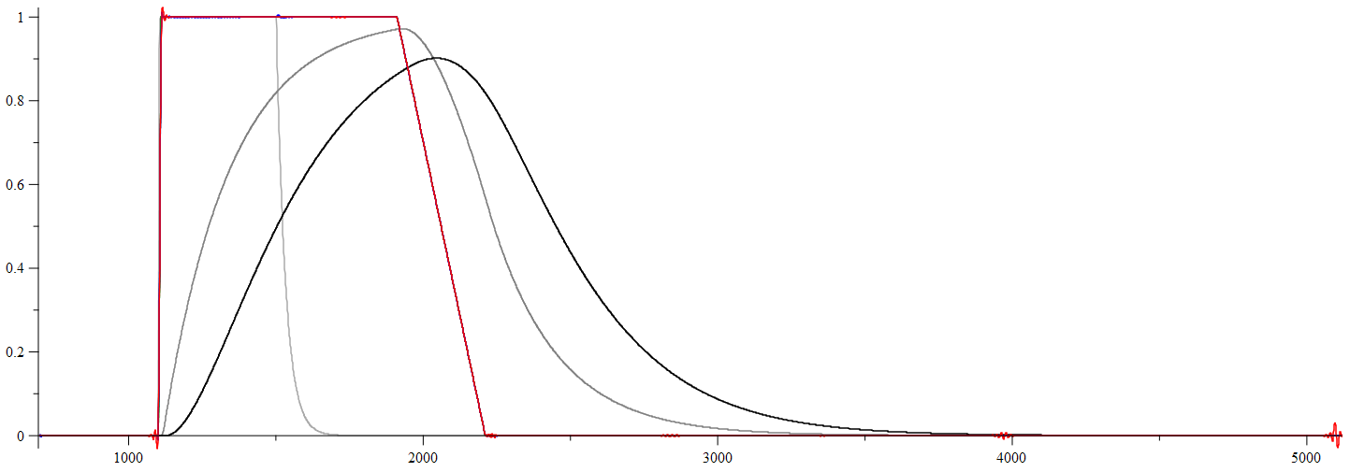
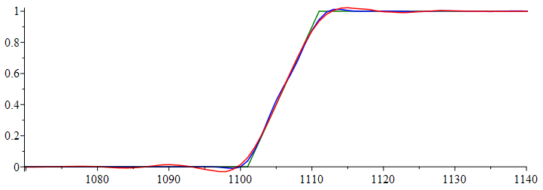
1.7E-10 | 0 | 0 | 0 | 0 | 0 | 0 | 0 | 0 | 0 | 0 | 0 | 0 | 0 | 0 | 0 | 0 | 0 | 0 | 4.25E-11 | 0 | 0 | 0
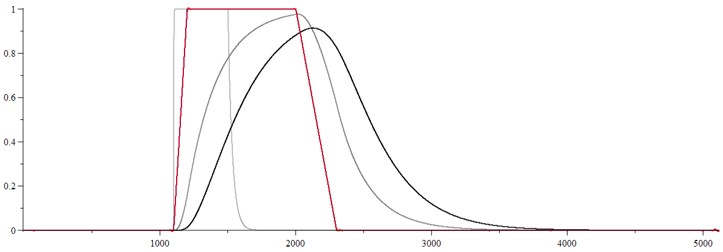
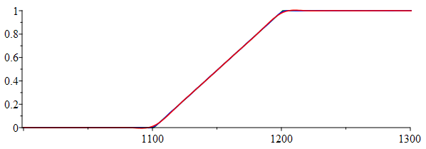
1.71E-10 | 0 | 0 | 0 | 0 | 0 | 0 | 0 | 0 | 0 | 0 | 0 | 0 | 0 | 0 | 0 | 0 | 0 | 0 | 4.275E-11 | 0 | 0 | 0
1.72E-10 | 0 | 0 | 0 | 0 | 0 | 0 | 0 | 0 | 0 | 0 | 0 | 0 | 0 | 0 | 0 | 0 | 0 | 0 | 4.3E-11 | 0 | 0 | 0
1.73E-10 | 0 | 0 | 0 | 0 | 0 | 0 | 0 | 0 | 0 | 0 | 0 | 0 | 0 | 0 | 0 | 0 | 0 | 0 | 4.325E-11 | 0 | 0 | 0
1.74E-10 | 0 | 0 | 0 | 0 | 0 | 0 | 0 | 0 | 0 | 0 | 0 | 0 | 0 | 0 | 0 | 0 | 0 | 0 | 4.35E-11 | 0 | 0 | 0
1.75E-10 | 0 | 0 | 0 | 0 | 0 | 0 | 0 | 0 | 0 | 0 | 0 | 0 | 0 | 0 | 0 | 0 | 0 | 0 | 4.375E-11 | 0 | 0 | 0
1.76E-10 | 0 | 0 | 0 | 0 | 0 | 0 | 0 | 0 | 0 | 0 | 0 | 0 | 0 | 0 | 0 | 0 | 0 | 0 | 4.4E-11 | 0 | 0 | 0
1.77E-10 | 0 | 0 | 0 | 0 | 0 | 0 | 0 | 0 | 0 | 0 | 0 | 0 | 0 | 0 | 0 | 0 | 0 | 0 | 4.425E-11 | 0 | 0 | 0
1.78E-10 | 0 | 0 | 0 | 0 | 0 | 0 | 0 | 0 | 0 | 0 | 0 | 0 | 0 | 0 | 0 | 0 | 0 | 0 | 4.45E-11 | 0 | 0 | 0
1.79E-10 | 0 | 0 | 0 | 0 | 0 | 0 | 0 | 0 | 0 | 0 | 0 | 0 | 0 | 0 | 0 | 0 | 0 | 0 | 4.475E-11 | 0 | 0 | 0
1.8E-10 | 0 | 0 | 0 | 0 | 0 | 0 | 0 | 0 | 0 | 0 | 0 | 0 | 0 | 0 | 0 | 0 | 0 | 0 | 4.5E-11 | 0 | 0 | 0
1.81E-10 | 0 | 0 | 0 | 0 | 0 | 0 | 0 | 0 | 0 | 0 | 0 | 0 | 0 | 0 | 0 | 0 | 0 | 0 | 4.525E-11 | 0 | 0 | 0
1.82E-10 | 0 | 0 | 0 | 0 | 0 | 0 | 0 | 0 | 0 | 0 | 0 | 0 | 0 | 0 | 0 | 0 | 0 | 0 | 4.55E-11 | 0 | 0 | 0
1.83E-10 | 0 | 0 | 0 | 0 | 0 | 0 | 0 | 0 | 0 | 0 | 0 | 0 | 0 | 0 | 0 | 0 | 0 | 0 | 4.575E-11 | 0 | 0 | 0
1.84E-10 | 0 | 0 | 0 | 0 | 0 | 0 | 0 | 0 | 0 | 0 | 0 | 0 | 0 | 0 | 0 | 0 | 0 | 0 | 4.6E-11 | 0 | 0 | 0
1.85E-10 | 0 | 0 | 0 | 0 | 0 | 0 | 0 | 0 | 0 | 0 | 0 | 0 | 0 | 0 | 0 | 0 | 0 | 0 | 4.625E-11 | 0 | 0 | 0
1.86E-10 | 0 | 0 | 0 | 0 | 0 | 0 | 0 | 0 | 0 | 0 | 0 | 0 | 0 | 0 | 0 | 0 | 0 | 0 | 4.65E-11 | 0 | 0 | 0
1.87E-10 | 0 | 0 | 0 | 0 | 0 | 0 | 0 | 0 | 0 | 0 | 0 | 0 | 0 | 0 | 0 | 0 | 0 | 0 | 4.675E-11 | 0 | 0 | 0
1.88E-10 | 0 | 0 | 0 | 0 | 0 | 0 | 0 | 0 | 0 | 0 | 0 | 0 | 0 | 0 | 0 | 0 | 0 | 0 | 4.7E-11 | 0 | 0 | 0
1.89E-10 | 0 | 0 | 0 | 0 | 0 | 0 | 0 | 0 | 0 | 0 | 0 | 0 | 0 | 0 | 0 | 0 | 0 | 0 | 4.725E-11 | 0 | 0 | 0
1.9E-10 | 0 | 0 | 0 | 0 | 0 | 0 | 0 | 0 | 0 | 0 | 0 | 0 | 0 | 0 | 0 | 0 | 0 | 0 | 4.75E-11 | 0 | 0 | 0
1.91E-10 | 0 | 0 | 0 | 0 | 0 | 0 | 0 | 0 | 0 | 0 | 0 | 0 | 0 | 0 | 0 | 0 | 0 | 0 | 4.775E-11 | 0 | 0 | 0
1.92E-10 | 0 | 0 | 0 | 0 | 0 | 0 | 0 | 0 | 0 | 0 | 0 | 0 | 0 | 0 | 0 | 0 | 0 | 0 | 4.8E-11 | 0 | 0 | 0
1.93E-10 | 0 | 0 | 0 | 0 | 0 | 0 | 0 | 0 | 0 | 0 | 0 | 0 | 0 | 0 | 0 | 0 | 0 | 0 | 4.825E-11 | 0 | 0 | 0
1.94E-10 | 0 | 0 | 0 | 0 | 0 | 0 | 0 | 0 | 0 | 0 | 0 | 0 | 0 | 0 | 0 | 0 | 0 | 0 | 4.85E-11 | 0 | 0 | 0
1.95E-10 | 0 | 0 | 0 | 0 | 0 | 0 | 0 | 0 | 0 | 0 | 0 | 0 | 0 | 0 | 0 | 0 | 0 | 0 | 4.875E-11 | 0 | 0 | 0
1.96E-10 | 0 | 0 | 0 | 0 | 0 | 0 | 0 | 0 | 0 | 0 | 0 | 0 | 0 | 0 | 0 | 0 | 0 | 0 | 4.9E-11 | 0 | 0 | 0
1.97E-10 | 0 | 0 | 0 | 0 | 0 | 0 | 0 | 0 | 0 | 0 | 0 | 0 | 0 | 0 | 0 | 0 | 0 | 0 | 4.925E-11 | 0 | 0 | 0
1.98E-10 | 0 | 0 | 0 | 0 | 0 | 0 | 0 | 0 | 0 | 0 | 0 | 0 | 0 | 0 | 0 | 0 | 0 | 0 | 4.95E-11 | 0 | 0 | 0
1.99E-10 | 0 | 0 | 0 | 0 | 0 | 0 | 0 | 0 | 0 | 0 | 0 | 0 | 0 | 0 | 0 | 0 | 0 | 0 | 4.975E-11 | 0 | 0 | 0
2E-10 | 0 | 0 | 0 | 0 | 0 | 0 | 0 | 0 | 0 | 0 | 0 | 0 | 0 | 0 | 0 | 0 | 0 | 0 | 5E-11 | 0 | 0 | 0
2.01E-10 | 0 | 0 | 0 | 0 | 0 | 0 | 0 | 0 | 0 | 0 | 0 | 0 | 0 | 0 | 0 | 0 | 0 | 0 | 5.025E-11 | 0 | 0 | 0
2.02E-10 | 0 | 0 | 0 | 0 | 0 | 0 | 0 | 0 | 0 | 0 | 0 | 0 | 0 | 0 | 0 | 0 | 0 | 0 | 5.05E-11 | 0 | 0 | 0
2.03E-10 | 0 | 0 | 0 | 0 | 0 | 0 | 0 | 0 | 0 | 0 | 0 | 0 | 0 | 0 | 0 | 0 | 0 | 0 | 5.075E-11 | 0 | 0 | 0
2.04E-10 | 0 | 0 | 0 | 0 | 0 | 0 | 0 | 0 | 0 | 0 | 0 | 0 | 0 | 0 | 0 | 0 | 0 | 0 | 5.1E-11 | 0 | 0 | 0
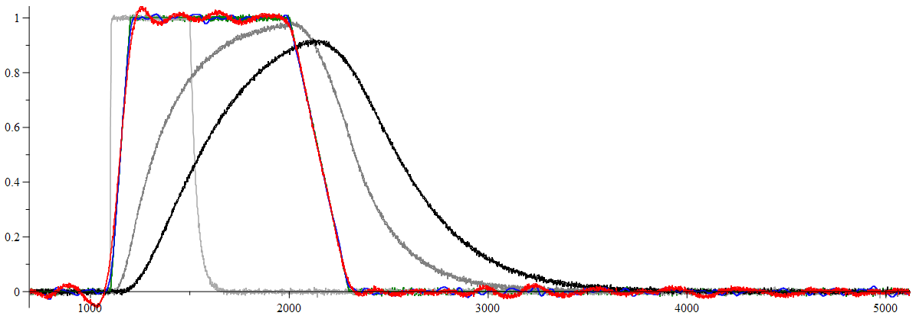
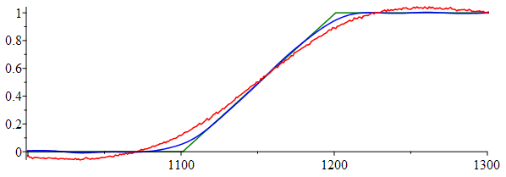
2.05E-10 | 0 | 0 | 0 | 0 | 0 | 0 | 0 | 0 | 0 | 0 | 0 | 0 | 0 | 0 | 0 | 0 | 0 | 0 | 5.125E-11 | 0 | 0 | 0
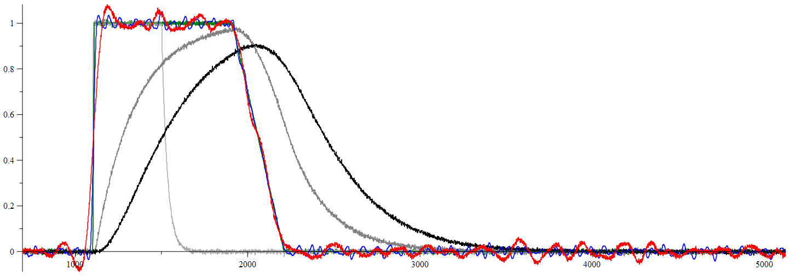
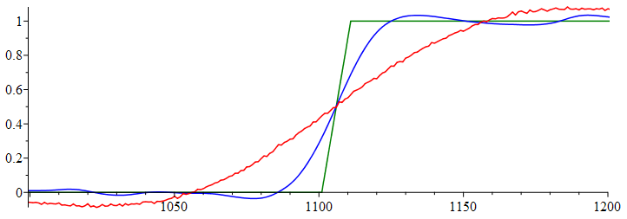
2.06E-10 | 0 | 0 | 0 | 0 | 0 | 0 | 0 | 0 | 0 | 0 | 0 | 0 | 0 | 0 | 0 | 0 | 0 | 0 | 5.15E-11 | 0 | 0 | 0
2.07E-10 | 0 | 0 | 0 | 0 | 0 | 0 | 0 | 0 | 0 | 0 | 0 | 0 | 0 | 0 | 0 | 0 | 0 | 0 | 5.175E-11 | 0 | 0 | 0
2.08E-10 | 0 | 0 | 0 | 0 | 0 | 0 | 0 | 0 | 0 | 0 | 0 | 0 | 0 | 0 | 0 | 0 | 0 | 0 | 5.2E-11 | 0 | 0 | 0
2.09E-10 | 0 | 0 | 0 | 0 | 0 | 0 | 0 | 0 | 0 | 0 | 0 | 0 | 0 | 0 | 0 | 0 | 0 | 0 | 5.225E-11 | 0 | 0 | 0
2.1E-10 | 0 | 0 | 0 | 0 | 0 | 0 | 0 | 0 | 0 | 0 | 0 | 0 | 0 | 0 | 0 | 0 | 0 | 0 | 5.25E-11 | 0 | 0 | 0
2.11E-10 | 0 | 0 | 0 | 0 | 0 | 0 | 0 | 0 | 0 | 0 | 0 | 0 | 0 | 0 | 0 | 0 | 0 | 0 | 5.275E-11 | 0 | 0 | 0
2.12E-10 | 0 | 0 | 0 | 0 | 0 | 0 | 0 | 0 | 0 | 0 | 0 | 0 | 0 | 0 | 0 | 0 | 0 | 0 | 5.3E-11 | 0 | 0 | 0
2.13E-10 | 0 | 0 | 0 | 0 | 0 | 0 | 0 | 0 | 0 | 0 | 0 | 0 | 0 | 0 | 0 | 0 | 0 | 0 | 5.325E-11 | 0 | 0 | 0
2.14E-10 | 0 | 0 | 0 | 0 | 0 | 0 | 0 | 0 | 0 | 0 | 0 | 0 | 0 | 0 | 0 | 0 | 0 | 0 | 5.35E-11 | 0 | 0 | 0
2.15E-10 | 0 | 0 | 0 | 0 | 0 | 0 | 0 | 0 | 0 | 0 | 0 | 0 | 0 | 0 | 0 | 0 | 0 | 0 | 5.375E-11 | 0 | 0 | 0
2.16E-10 | 0 | 0 | 0 | 0 | 0 | 0 | 0 | 0 | 0 | 0 | 0 | 0 | 0 | 0 | 0 | 0 | 0 | 0 | 5.4E-11 | 0 | 0 | 0
2.17E-10 | 0 | 0 | 0 | 0 | 0 | 0 | 0 | 0 | 0 | 0 | 0 | 0 | 0 | 0 | 0 | 0 | 0 | 0 | 5.425E-11 | 0 | 0 | 0
2.18E-10 | 0 | 0 | 0 | 0 | 0 | 0 | 0 | 0 | 0 | 0 | 0 | 0 | 0 | 0 | 0 | 0 | 0 | 0 | 5.45E-11 | 0 | 0 | 0
2.19E-10 | 0 | 0 | 0 | 0 | 0 | 0 | 0 | 0 | 0 | 0 | 0 | 0 | 0 | 0 | 0 | 0 | 0 | 0 | 5.475E-11 | 0 | 0 | 0
2.2E-10 | 0 | 0 | 0 | 0 | 0 | 0 | 0 | 0 | 0 | 0 | 0 | 0 | 0 | 0 | 0 | 0 | 0 | 0 | 5.5E-11 | 0 | 0 | 0
2.21E-10 | 0 | 0 | 0 | 0 | 0 | 0 | 0 | 0 | 0 | 0 | 0 | 0 | 0 | 0 | 0 | 0 | 0 | 0 | 5.525E-11 | 0 | 0 | 0
2.22E-10 | 0 | 0 | 0 | 0 | 0 | 0 | 0 | 0 | 0 | 0 | 0 | 0 | 0 | 0 | 0 | 0 | 0 | 0 | 5.55E-11 | 0 | 0 | 0
2.23E-10 | 0 | 0 | 0 | 0 | 0 | 0 | 0 | 0 | 0 | 0 | 0 | 0 | 0 | 0 | 0 | 0 | 0 | 0 | 5.575E-11 | 0 | 0 | 0
2.24E-10 | 0 | 0 | 0 | 0 | 0 | 0 | 0 | 0 | 0 | 0 | 0 | 0 | 0 | 0 | 0 | 0 | 0 | 0 | 5.6E-11 | 0 | 0 | 0
2.25E-10 | 0 | 0 | 0 | 0 | 0 | 0 | 0 | 0 | 0 | 0 | 0 | 0 | 0 | 0 | 0 | 0 | 0 | 0 | 5.625E-11 | 0 | 0 | 0
2.26E-10 | 0 | 0 | 0 | 0 | 0 | 0 | 0 | 0 | 0 | 0 | 0 | 0 | 0 | 0 | 0 | 0 | 0 | 0 | 5.65E-11 | 0 | 0 | 0
2.27E-10 | 0 | 0 | 0 | 0 | 0 | 0 | 0 | 0 | 0 | 0 | 0 | 0 | 0 | 0 | 0 | 0 | 0 | 0 | 5.675E-11 | 0 | 0 | 0
2.28E-10 | 0 | 0 | 0 | 0 | 0 | 0 | 0 | 0 | 0 | 0 | 0 | 0 | 0 | 0 | 0 | 0 | 0 | 0 | 5.7E-11 | 0 | 0 | 0
2.29E-10 | 0 | 0 | 0 | 0 | 0 | 0 | 0 | 0 | 0 | 0 | 0 | 0 | 0 | 0 | 0 | 0 | 0 | 0 | 5.725E-11 | 0 | 0 | 0
2.3E-10 | 0 | 0 | 0 | 0 | 0 | 0 | 0 | 0 | 0 | 0 | 0 | 0 | 0 | 0 | 0 | 0 | 0 | 0 | 5.75E-11 | 0 | 0 | 0
2.31E-10 | 0 | 0 | 0 | 0 | 0 | 0 | 0 | 0 | 0 | 0 | 0 | 0 | 0 | 0 | 0 | 0 | 0 | 0 | 5.775E-11 | 0 | 0 | 0
2.32E-10 | 0 | 0 | 0 | 0 | 0 | 0 | 0 | 0 | 0 | 0 | 0 | 0 | 0 | 0 | 0 | 0 | 0 | 0 | 5.8E-11 | 0 | 0 | 0
2.33E-10 | 0 | 0 | 0 | 0 | 0 | 0 | 0 | 0 | 0 | 0 | 0 | 0 | 0 | 0 | 0 | 0 | 0 | 0 | 5.825E-11 | 0 | 0 | 0
2.34E-10 | 0 | 0 | 0 | 0 | 0 | 0 | 0 | 0 | 0 | 0 | 0 | 0 | 0 | 0 | 0 | 0 | 0 | 0 | 5.85E-11 | 0 | 0 | 0
2.35E-10 | 0 | 0 | 0 | 0 | 0 | 0 | 0 | 0 | 0 | 0 | 0 | 0 | 0 | 0 | 0 | 0 | 0 | 0 | 5.875E-11 | 0 | 0 | 0
2.36E-10 | 0 | 0 | 0 | 0 | 0 | 0 | 0 | 0 | 0 | 0 | 0 | 0 | 0 | 0 | 0 | 0 | 0 | 0 | 5.9E-11 | 0 | 0 | 0
2.37E-10 | 0 | 0 | 0 | 0 | 0 | 0 | 0 | 0 | 0 | 0 | 0 | 0 | 0 | 0 | 0 | 0 | 0 | 0 | 5.925E-11 | 0 | 0 | 0
2.38E-10 | 0 | 0 | 0 | 0 | 0 | 0 | 0 | 0 | 0 | 0 | 0 | 0 | 0 | 0 | 0 | 0 | 0 | 0 | 5.95E-11 | 0 | 0 | 0
2.39E-10 | 0 | 0 | 0 | 0 | 0 | 0 | 0 | 0 | 0 | 0 | 0 | 0 | 0 | 0 | 0 | 0 | 0 | 0 | 5.975E-11 | 0 | 0 | 0
2.4E-10 | 0 | 0 | 0 | 0 | 0 | 0 | 0 | 0 | 0 | 0 | 0 | 0 | 0 | 0 | 0 | 0 | 0 | 0 | 6E-11 | 0 | 0 | 0
2.41E-10 | 0 | 0 | 0 | 0 | 0 | 0 | 0 | 0 | 0 | 0 | 0 | 0 | 0 | 0 | 0 | 0 | 0 | 0 | 6.025E-11 | 0 | 0 | 0
2.42E-10 | 0 | 0 | 0 | 0 | 0 | 0 | 0 | 0 | 0 | 0 | 0 | 0 | 0 | 0 | 0 | 0 | 0 | 0 | 6.05E-11 | 0 | 0 | 0
2.43E-10 | 0 | 0 | 0 | 0 | 0 | 0 | 0 | 0 | 0 | 0 | 0 | 0 | 0 | 0 | 0 | 0 | 0 | 0 | 6.075E-11 | 0 | 0 | 0
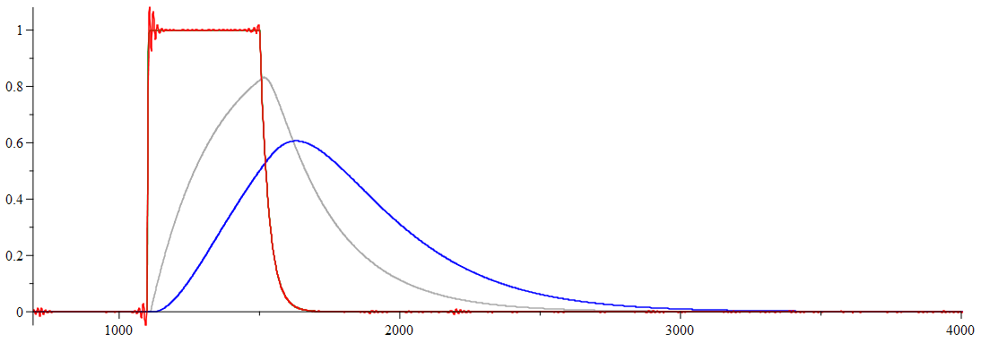
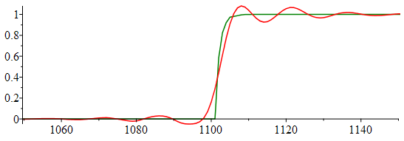
2.44E-10 | 0 | 0 | 0 | 0 | 0 | 0 | 0 | 0 | 0 | 0 | 0 | 0 | 0 | 0 | 0 | 0 | 0 | 0 | 6.1E-11 | 0 | 0 | 0
2.45E-10 | 0 | 0 | 0 | 0 | 0 | 0 | 0 | 0 | 0 | 0 | 0 | 0 | 0 | 0 | 0 | 0 | 0 | 0 | 6.125E-11 | 0 | 0 | 0
2.46E-10 | 0 | 0 | 0 | 0 | 0 | 0 | 0 | 0 | 0 | 0 | 0 | 0 | 0 | 0 | 0 | 0 | 0 | 0 | 6.15E-11 | 0 | 0 | 0
2.47E-10 | 0 | 0 | 0 | 0 | 0 | 0 | 0 | 0 | 0 | 0 | 0 | 0 | 0 | 0 | 0 | 0 | 0 | 0 | 6.175E-11 | 0 | 0 | 0
2.48E-10 | 0 | 0 | 0 | 0 | 0 | 0 | 0 | 0 | 0 | 0 | 0 | 0 | 0 | 0 | 0 | 0 | 0 | 0 | 6.2E-11 | 0 | 0 | 0
2.49E-10 | 0 | 0 | 0 | 0 | 0 | 0 | 0 | 0 | 0 | 0 | 0 | 0 | 0 | 0 | 0 | 0 | 0 | 0 | 6.225E-11 | 0 | 0 | 0
2.5E-10 | 0 | 0 | 0 | 0 | 0 | 0 | 0 | 0 | 0 | 0 | 0 | 0 | 0 | 0 | 0 | 0 | 0 | 0 | 6.25E-11 | 0 | 0 | 0
2.51E-10 | 0 | 0 | 0 | 0 | 0 | 0 | 0 | 0 | 0 | 0 | 0 | 0 | 0 | 0 | 0 | 0 | 0 | 0 | 6.275E-11 | 0 | 0 | 0
2.52E-10 | 0 | 0 | 0 | 0 | 0 | 0 | 0 | 0 | 0 | 0 | 0 | 0 | 0 | 0 | 0 | 0 | 0 | 0 | 6.3E-11 | 0 | 0 | 0
2.53E-10 | 0 | 0 | 0 | 0 | 0 | 0 | 0 | 0 | 0 | 0 | 0 | 0 | 0 | 0 | 0 | 0 | 0 | 0 | 6.325E-11 | 0 | 0 | 0
2.54E-10 | 0 | 0 | 0 | 0 | 0 | 0 | 0 | 0 | 0 | 0 | 0 | 0 | 0 | 0 | 0 | 0 | 0 | 0 | 6.35E-11 | 0 | 0 | 0
2.55E-10 | 0 | 0 | 0 | 0 | 0 | 0 | 0 | 0 | 0 | 0 | 0 | 0 | 0 | 0 | 0 | 0 | 0 | 0 | 6.375E-11 | 0 | 0 | 0
2.56E-10 | 0 | 0 | 0 | 0 | 0 | 0 | 0 | 0 | 0 | 0 | 0 | 0 | 0 | 0 | 0 | 0 | 0 | 0 | 6.4E-11 | 0 | 0 | 0
2.57E-10 | 0 | 0 | 0 | 0 | 0 | 0 | 0 | 0 | 0 | 0 | 0 | 0 | 0 | 0 | 0 | 0 | 0 | 0 | 6.425E-11 | 0 | 0 | 0
2.58E-10 | 0 | 0 | 0 | 0 | 0 | 0 | 0 | 0 | 0 | 0 | 0 | 0 | 0 | 0 | 0 | 0 | 0 | 0 | 6.45E-11 | 0 | 0 | 0
2.59E-10 | 0 | 0 | 0 | 0 | 0 | 0 | 0 | 0 | 0 | 0 | 0 | 0 | 0 | 0 | 0 | 0 | 0 | 0 | 6.475E-11 | 0 | 0 | 0
2.6E-10 | 0 | 0 | 0 | 0 | 0 | 0 | 0 | 0 | 0 | 0 | 0 | 0 | 0 | 0 | 0 | 0 | 0 | 0 | 6.5E-11 | 0 | 0 | 0
2.61E-10 | 0 | 0 | 0 | 0 | 0 | 0 | 0 | 0 | 0 | 0 | 0 | 0 | 0 | 0 | 0 | 0 | 0 | 0 | 6.525E-11 | 0 | 0 | 0
2.62E-10 | 0 | 0 | 0 | 0 | 0 | 0 | 0 | 0 | 0 | 0 | 0 | 0 | 0 | 0 | 0 | 0 | 0 | 0 | 6.55E-11 | 0 | 0 | 0
2.63E-10 | 0 | 0 | 0 | 0 | 0 | 0 | 0 | 0 | 0 | 0 | 0 | 0 | 0 | 0 | 0 | 0 | 0 | 0 | 6.575E-11 | 0 | 0 | 0
2.64E-10 | 0 | 0 | 0 | 0 | 0 | 0 | 0 | 0 | 0 | 0 | 0 | 0 | 0 | 0 | 0.00E+00 | 0 | 0 | 0 | 6.6E-11 | 0 | 0 | 0
2.65E-10 | 0 | 0 | 0 | 0 | 0 | 0 | 0 | 0 | 0 | 0 | 0 | 0 | 0 | 0 | 0 | 0 | 0 | 0 | 6.625E-11 | 0 | 0 | 0
2.66E-10 | 0 | 0 | 0 | 0 | 0 | 0 | 0 | 0 | 0 | 0 | 0 | 0 | 0 | 0 | 0 | 0 | 0 | 0 | 6.65E-11 | 0 | 0 | 0
2.67E-10 | 0 | 0 | 0 | 0 | 0 | 0 | 0 | 0 | 0 | 0 | 0 | 0 | 0 | 0 | 0 | 0 | 0 | 0 | 6.675E-11 | 0 | 0 | 0
2.68E-10 | 0 | 0 | 0 | 0 | 0 | 0 | 0 | 0 | 0 | 0 | 0 | 0 | 0 | 0 | 0 | 0 | 0 | 0 | 6.7E-11 | 0 | 0 | 0
2.69E-10 | 0 | 0 | 0 | 0 | 0 | 0 | 0 | 0 | 0 | 0 | 0 | 0 | 0 | 0 | 0 | 0 | 0 | 0 | 6.725E-11 | 0 | 0 | 0
2.7E-10 | 0 | 0 | 0 | 0 | 0 | 0 | 0 | 0 | 0 | 0 | 0 | 0 | 0 | 0 | 0 | 0 | 0 | 0 | 6.75E-11 | 0 | 0 | 0
2.71E-10 | 0 | 0 | 0 | 0 | 0 | 0 | 0 | 0 | 0 | 0 | 0 | 0 | 0 | 0 | 0 | 0 | 0 | 0 | 6.775E-11 | 0 | 0 | 0
2.72E-10 | 0 | 0 | 0 | 0 | 0 | 0 | 0 | 0 | 0 | 0 | 0 | 0 | 0 | 0 | 0 | 0 | 0 | 0 | 6.8E-11 | 0 | 0 | 0
2.73E-10 | 0 | 0 | 0 | 0 | 0 | 0 | 0 | 0 | 0 | 0 | 0 | 0 | 0 | 0 | 0 | 0 | 0 | 0 | 6.825E-11 | 0 | 0 | 0
2.74E-10 | 0 | 0 | 0 | 0 | 0 | 0 | 0 | 0 | 0 | 0 | 0 | 0 | 0 | 0 | 0 | 0 | 0 | 0 | 6.85E-11 | 0 | 0 | 0
2.75E-10 | 0 | 0 | 0 | 0 | 0 | 0 | 0 | 0 | 0 | 0 | 0 | 0 | 0 | 0 | 0 | 0 | 0 | 0 | 6.875E-11 | 0 | 0 | 0
2.76E-10 | 0 | 0 | 0 | 0 | 0 | 0 | 0 | 0 | 0 | 0 | 0 | 0 | 0 | 0 | 0 | 0 | 0 | 0 | 6.9E-11 | 0 | 0 | 0
2.77E-10 | 0 | 0 | 0 | 0 | 0 | 0 | 0 | 0 | 0 | 0 | 0 | 0 | 0 | 0 | 0 | 0 | 0 | 0 | 6.925E-11 | 0 | 0 | 0
2.78E-10 | 0 | 0 | 0 | 0 | 0 | 0 | 0 | 0 | 0 | 0 | 0 | 0 | 0 | 0 | 0 | 0 | 0 | 0 | 6.95E-11 | 0 | 0 | 0
2.79E-10 | 0 | 0 | 0 | 0 | 0 | 0 | 0 | 0 | 0 | 0 | 0 | 0 | 0 | 0 | 0 | 0 | 0 | 0 | 6.975E-11 | 0 | 0 | 0
2.8E-10 | 0 | 0 | 0 | 0 | 0 | 0 | 0 | 0 | 0 | 0 | 0 | 0 | 0 | 0 | 0 | 0 | 0 | 0 | 7E-11 | 0 | 0 | 0
2.81E-10 | 0 | 0 | 0 | 0 | 0 | 0 | 0 | 0 | 0 | 0 | 0 | 0 | 0 | 0 | 0 | 0 | 0 | 0 | 7.025E-11 | 0 | 0 | 0
2.82E-10 | 0 | 0 | 0 | 0 | 0 | 0 | 0 | 0 | 0 | 0 | 0 | 0 | 0 | 0 | 0 | 0 | 0 | 0 | 7.05E-11 | 0 | 0 | 0
2.83E-10 | 0 | 0 | 0 | 0 | 0 | 0 | 0 | 0 | 0 | 0 | 0 | 0 | 0 | 0 | 0 | 0 | 0 | 0 | 7.075E-11 | 0 | 0 | 0
2.84E-10 | 0 | 0 | 0 | 0 | 0 | 0 | 0 | 0 | 0 | 0 | 0 | 0 | 0 | 0 | 0 | 0 | 0 | 0 | 7.1E-11 | 0 | 0 | 0
2.85E-10 | 0 | 0 | 0 | 0 | 0 | 0 | 0 | 0 | 0 | 0 | 0 | 0 | 0 | 0 | 0 | 0 | 0 | 0 | 7.125E-11 | 0 | 0 | 0
2.86E-10 | 0 | 0 | 0 | 0 | 0 | 0 | 0 | 0 | 0 | 0 | 0 | 0 | 0 | 0 | 0 | 0 | 0 | 0 | 7.15E-11 | 0 | 0 | 0
2.87E-10 | 0 | 0 | 0 | 0 | 0 | 0 | 0 | 0 | 0 | 0 | 0 | 0 | 0 | 0 | 0 | 0 | 0 | 0 | 7.175E-11 | 0 | 0 | 0
2.88E-10 | 0 | 0 | 0 | 0 | 0 | 0 | 0 | 0 | 0 | 0 | 0 | 0 | 0 | 0 | 0 | 0 | 0 | 0 | 7.2E-11 | 0 | 0 | 0
2.89E-10 | 0 | 0 | 0 | 0 | 0 | 0 | 0 | 0 | 0 | 0 | 0 | 0 | 0 | 0 | 0 | 0 | 0 | 0 | 7.225E-11 | 0 | 0 | 0
2.9E-10 | 0 | 0 | 0 | 0 | 0 | 0 | 0 | 0 | 0 | 0 | 0 | 0 | 0 | 0 | 0 | 0 | 0 | 0 | 7.25E-11 | 0 | 0 | 0
2.91E-10 | 0 | 0 | 0 | 0 | 0 | 0 | 0 | 0 | 0 | 0 | 0 | 0 | 0 | 0 | 0 | 0 | 0 | 0 | 7.275E-11 | 0 | 0 | 0
2.92E-10 | 0 | 0 | 0 | 0 | 0 | 0 | 0 | 0 | 0 | 0 | 0 | 0 | 0 | 0 | 0 | 0 | 0 | 0 | 7.3E-11 | 0 | 0 | 0
2.93E-10 | 0 | 0 | 0 | 0 | 0 | 0 | 0 | 0 | 0 | 0 | 0 | 0 | 0 | 0 | 0 | 0 | 0 | 0 | 7.325E-11 | 0 | 0 | 0
2.94E-10 | 0 | 0 | 0 | 0 | 0 | 0 | 0 | 0 | 0 | 0 | 0 | 0 | 0 | 0 | 0 | 0 | 0 | 0 | 7.35E-11 | 0 | 0 | 0
2.95E-10 | 0 | 0 | 0 | 0 | 0 | 0 | 0 | 0 | 0 | 0 | 0 | 0 | 0 | 0 | 0 | 0 | 0 | 0 | 7.375E-11 | 0 | 0 | 0
2.96E-10 | 0 | 0 | 0 | 0 | 0 | 0 | 0 | 0 | 0 | 0 | 0 | 0 | 0 | 0 | 0 | 0 | 0 | 0 | 7.4E-11 | 0 | 0 | 0
2.97E-10 | 0 | 0 | 0 | 0 | 0 | 0 | 0 | 0 | 0 | 0 | 0 | 0 | 0 | 0 | 0 | 0 | 0 | 0 | 7.425E-11 | 0 | 0 | 0
2.98E-10 | 0 | 0 | 0 | 0 | 0 | 0 | 0 | 0 | 0 | 0 | 0 | 0 | 0 | 0 | 0 | 0 | 0 | 0 | 7.45E-11 | 0 | 0 | 0
2.99E-10 | 0 | 0 | 0 | 0 | 0 | 0 | 0 | 0 | 0 | 0 | 0 | 0 | 0 | 0 | 0 | 0 | 0 | 0 | 7.475E-11 | 0 | 0 | 0
3E-10 | 0 | 0 | 0 | 0 | 0 | 0 | 0 | 0 | 0 | 0 | 0 | 0 | 0 | 0 | 0 | 0 | 0 | 0 | 7.5E-11 | 0 | 0 | 0
3.01E-10 | 0 | 0 | 0 | 0 | 0 | 0 | 0 | 0 | 0 | 0 | 0 | 0 | 0 | 0 | 0 | 0 | 0 | 0 | 7.525E-11 | 0 | 0 | 0
3.02E-10 | 0 | 0 | 0 | 0 | 0 | 0 | 0 | 0 | 0 | 0 | 0 | 0 | 0 | 0 | 0 | 0 | 0 | 0 | 7.55E-11 | 0 | 0 | 0
3.03E-10 | 0 | 0 | 0 | 0 | 0 | 0 | 0 | 0 | 0 | 0 | 0 | 0 | 0 | 0 | 0 | 0 | 0 | 0 | 7.575E-11 | 0 | 0 | 0
3.04E-10 | 0 | 0 | 0 | 0 | 0 | 0 | 0 | 0 | 0 | 0 | 0 | 0 | 0 | 0 | 0 | 0 | 0 | 0 | 7.6E-11 | 0 | 0 | 0
3.05E-10 | 0 | 0 | 0 | 0 | 0 | 0 | 0 | 0 | 0 | 0 | 0 | 0 | 0 | 0 | 0 | 0 | 0 | 0 | 7.625E-11 | 0 | 0 | 0
3.06E-10 | 0 | 0 | 0 | 0 | 0 | 0 | 0 | 0 | 0 | 0 | 0 | 0 | 0 | 0 | 0 | 0 | 0 | 0 | 7.65E-11 | 0 | 0 | 0
3.07E-10 | 0 | 0 | 0 | 0 | 0 | 0 | 0 | 0 | 0 | 0 | 0 | 0 | 0 | 0 | 0 | 0 | 0 | 0 | 7.675E-11 | 0 | 0 | 0
3.08E-10 | 0 | 0 | 0 | 0 | 0 | 0 | 0 | 0 | 0 | 0 | 0 | 0 | 0 | 0 | 0 | 0 | 0 | 0 | 7.7E-11 | 0 | 0 | 0
3.09E-10 | 0 | 0 | 0 | 0 | 0 | 0 | 0 | 0 | 0 | 0 | 0 | 0 | 0 | 0 | 0 | 0 | 0 | 0 | 7.725E-11 | 0 | 0 | 0
3.1E-10 | 0 | 0 | 0 | 0 | 0 | 0 | 0 | 0 | 0 | 0 | 0 | 0 | 0 | 0 | 0 | 0 | 0 | 0 | 7.75E-11 | 0 | 0 | 0
3.11E-10 | 0 | 0 | 0 | 0 | 0 | 0 | 0 | 0 | 0 | 0 | 0 | 0 | 0 | 0 | 0 | 0 | 0 | 0 | 7.775E-11 | 0 | 0 | 0
3.12E-10 | 0 | 0 | 0 | 0 | 0 | 0 | 0 | 0 | 0 | 0 | 0 | 0 | 0 | 0 | 0 | 0 | 0 | 0 | 7.8E-11 | 0 | 0 | 0
3.13E-10 | 0 | 0 | 0 | 0 | 0 | 0 | 0 | 0 | 0 | 0 | 0 | 0 | 0 | 0 | 0 | 0 | 0 | 0 | 7.825E-11 | 0 | 0 | 0
3.14E-10 | 0 | 0 | 0 | 0 | 0 | 0 | 0 | 0 | 0 | 0 | 0 | 0 | 0 | 0 | 0 | 0 | 0 | 0 | 7.85E-11 | 0 | 0 | 0
3.15E-10 | 0 | 0 | 0 | 0 | 0 | 0 | 0 | 0 | 0 | 0 | 0 | 0 | 0 | 0 | 0 | 0 | 0 | 0 | 7.875E-11 | 0 | 0 | 0
3.16E-10 | 0 | 0 | 0 | 0 | 0 | 0 | 0 | 0 | 0 | 0 | 0 | 0 | 0 | 0 | 0 | 0 | 0 | 0 | 7.9E-11 | 0 | 0 | 0
3.17E-10 | 0 | 0 | 0 | 0 | 0 | 0 | 0 | 0 | 0 | 0 | 0 | 0 | 0 | 0 | 0 | 0 | 0 | 0 | 7.925E-11 | 0 | 0 | 0
3.18E-10 | 0 | 0 | 0 | 0 | 0 | 0 | 0 | 0 | 0 | 0 | 0 | 0 | 0 | 0 | 0 | 0 | 0 | 0 | 7.95E-11 | 0 | 0 | 0
3.19E-10 | 0 | 0 | 0 | 0 | 0 | 0 | 0 | 0 | 0 | 0 | 0 | 0 | 0 | 0 | 0 | 0 | 0 | 0 | 7.975E-11 | 0 | 0 | 0
3.2E-10 | 0 | 0 | 0 | 0 | 0 | 0 | 0 | 0 | 0 | 0 | 0 | 0 | 0 | 0 | 0 | 0 | 0 | 0 | 8E-11 | 0 | 0 | 0
3.21E-10 | 0 | 0 | 0 | 0 | 0 | 0 | 0 | 0 | 0 | 0 | 0 | 0 | 0 | 0 | 0 | 0 | 0 | 0 | 8.025E-11 | 0 | 0 | 0
3.22E-10 | 0 | 0 | 0 | 0 | 0 | 0 | 0 | 0 | 0 | 0 | 0 | 0 | 0 | 0 | 0 | 0 | 0 | 0 | 8.05E-11 | 0 | 0 | 0
3.23E-10 | 0 | 0 | 0 | 0 | 0 | 0 | 0 | 0 | 0 | 0 | 0 | 0 | 0 | 0 | 0 | 0 | 0 | 0 | 8.075E-11 | 0 | 0 | 0
3.24E-10 | 0 | 0 | 0 | 0 | 0 | 0 | 0 | 0 | 0 | 0 | 0 | 0 | 0 | 0 | 0 | 0 | 0 | 0 | 8.1E-11 | 0 | 0 | 0
3.25E-10 | 0 | 0 | 0 | 0 | 0 | 0 | 0 | 0 | 0 | 0 | 0 | 0 | 0 | 0 | 0 | 0 | 0 | 0 | 8.125E-11 | 0 | 0 | 0
3.26E-10 | 0 | 0 | 0 | 0 | 0 | 0 | 0 | 0 | 0 | 0 | 0 | 0 | 0 | 0 | 0 | 0 | 0 | 0 | 8.15E-11 | 0 | 0 | 0
3.27E-10 | 0 | 0 | 0 | 0 | 0 | 0 | 0 | 0 | 0 | 0 | 0 | 0 | 0 | 0 | 0 | 0 | 0 | 0 | 8.175E-11 | 0 | 0 | 0
3.28E-10 | 0 | 0 | 0 | 0 | 0 | 0 | 0 | 0 | 0 | 0 | 0 | 0 | 0 | 0 | 0 | 0 | 0 | 0 | 8.2E-11 | 0 | 0 | 0
3.29E-10 | 0 | 0 | 0 | 0 | 0 | 0 | 0 | 0 | 0 | 0 | 0 | 0 | 0 | 0 | 0 | 0 | 0 | 0 | 8.225E-11 | 0 | 0 | 0
3.3E-10 | 0 | 0 | 0 | 0 | 0 | 0 | 0 | 0 | 0 | 0 | 0 | 0 | 0 | 0 | 0 | 0 | 0 | 0 | 8.25E-11 | 0 | 0 | 0
3.31E-10 | 0 | 0 | 0 | 0 | 0 | 0 | 0 | 0 | 0 | 0 | 0 | 0 | 0 | 0 | 0 | 0 | 0 | 0 | 8.275E-11 | 0 | 0 | 0
3.32E-10 | 0 | 0 | 0 | 0 | 0 | 0 | 0 | 0 | 0 | 0 | 0 | 0 | 0 | 0 | 0 | 0 | 0 | 0 | 8.3E-11 | 0 | 0 | 0
3.33E-10 | 0 | 0 | 0 | 0 | 0 | 0 | 0 | 0 | 0 | 0 | 0 | 0 | 0 | 0 | 0 | 0 | 0 | 0 | 8.325E-11 | 0 | 0 | 0
3.34E-10 | 0 | 0 | 0 | 0 | 0 | 0 | 0 | 0 | 0 | 0 | 0 | 0 | 0 | 0 | 0 | 0 | 0 | 0 | 8.35E-11 | 0 | 0 | 0
3.35E-10 | 0 | 0 | 0 | 0 | 0 | 0 | 0 | 0 | 0 | 0 | 0 | 0 | 0 | 0 | 0 | 0 | 0 | 0 | 8.375E-11 | 0 | 0 | 0
3.36E-10 | 0 | 0 | 0 | 0 | 0 | 0 | 0 | 0 | 0 | 0 | 0 | 0 | 0 | 0 | 0 | 0 | 0 | 0 | 8.4E-11 | 0 | 0 | 0
3.37E-10 | 0 | 0 | 0 | 0 | 0 | 0 | 0 | 0 | 0 | 0 | 0 | 0 | 0 | 0 | 0 | 0 | 0 | 0 | 8.425E-11 | 0 | 0 | 0
3.38E-10 | 0 | 0 | 0 | 0 | 0 | 0 | 0 | 0 | 0 | 0 | 0 | 0 | 0 | 0.00E+00 | 0 | 0 | 0 | 0 | 8.45E-11 | 0 | 0 | 0
3.39E-10 | 0 | 0 | 0 | 0 | 0 | 0 | 0 | 0 | 0 | 0 | 0 | 0 | 0 | 0 | 0 | 0 | 0 | 0 | 8.475E-11 | 0 | 0 | 0
3.4E-10 | 0 | 0 | 0 | 0 | 0 | 0 | 0 | 0 | 0 | 0 | 0 | 0 | 0 | 0 | 0 | 0 | 0 | 0 | 8.5E-11 | 0 | 0 | 0
3.41E-10 | 0 | 0 | 0 | 0 | 0 | 0 | 0 | 0 | 0 | 0 | 0 | 0 | 0 | 0 | 0 | 0 | 0 | 0 | 8.525E-11 | 0 | 0 | 0
3.42E-10 | 0 | 0 | 0 | 0 | 0 | 0 | 0 | 0 | 0 | 0 | 0 | 0 | 0 | 0 | 0 | 0 | 0 | 0 | 8.55E-11 | 0 | 0 | 0
3.43E-10 | 0 | 0 | 0 | 0 | 0 | 0 | 0 | 0 | 0 | 0 | 0 | 0 | 0 | 0 | 0 | 0 | 0 | 0 | 8.575E-11 | 0 | 0 | 0
3.44E-10 | 0 | 0 | 0 | 0 | 0 | 0 | 0 | 0 | 0 | 0 | 0 | 0 | 0 | 0 | 0 | 0 | 0 | 0 | 8.6E-11 | 0 | 0 | 0
3.45E-10 | 0 | 0 | 0 | 0 | 0 | 0 | 0 | 0 | 0 | 0 | 0 | 0 | 0 | 0 | 0 | 0 | 0 | 0 | 8.625E-11 | 0 | 0 | 0
3.46E-10 | 0 | 0 | 0 | 0 | 0 | 0 | 0 | 0 | 0 | 0 | 0 | 0 | 0 | 0 | 0 | 0 | 0 | 0 | 8.65E-11 | 0 | 0 | 0
3.47E-10 | 0 | 0 | 0 | 0 | 0 | 0 | 0 | 0 | 0 | 0 | 0 | 0 | 0 | 0 | 0 | 0 | 0 | 0 | 8.675E-11 | 0 | 0 | 0
3.48E-10 | 0 | 0 | 0 | 0 | 0 | 0 | 0 | 0 | 0 | 0 | 0 | 0 | 0 | 0 | 0 | 0 | 0 | 0 | 8.7E-11 | 0 | 0 | 0
3.49E-10 | 0 | 0 | 0 | 0 | 0 | 0 | 0 | 0 | 0 | 0 | 0 | 0 | 0 | 0 | 0 | 0 | 0 | 0 | 8.725E-11 | 0 | 0 | 0
3.5E-10 | 0 | 0 | 0 | 0 | 0 | 0 | 0 | 0 | 0 | 0 | 0 | 0 | 0 | 0 | 0 | 0 | 0 | 0 | 8.75E-11 | 0 | 0 | 0
3.51E-10 | 0 | 0 | 0 | 0 | 0 | 0 | 0 | 0 | 0 | 0 | 0 | 0 | 0 | 0 | 0 | 0 | 0 | 0 | 8.775E-11 | 0 | 0 | 0
3.52E-10 | 0 | 0 | 0 | 0 | 0 | 0 | 0 | 0 | 0 | 0 | 0 | 0 | 0 | 0 | 0 | 0 | 0 | 0 | 8.8E-11 | 0 | 0 | 0
3.53E-10 | 0 | 0 | 0 | 0 | 0 | 0 | 0 | 0 | 0 | 0 | 0 | 0 | 0 | 0 | 0 | 0 | 0 | 0 | 8.825E-11 | 0 | 0 | 0
3.54E-10 | 0 | 0 | 0 | 0 | 0 | 0 | 0 | 0 | 0 | 0 | 0 | 0 | 0 | 0 | 0 | 0 | 0 | 0 | 8.85E-11 | 0 | 0 | 0
3.55E-10 | 0 | 0 | 0 | 0 | 0 | 0 | 0 | 0 | 0 | 0 | 0 | 0 | 0 | 0 | 0 | 0 | 0 | 0 | 8.875E-11 | 0 | 0 | 0
3.56E-10 | 0 | 0 | 0 | 0 | 0 | 0 | 0 | 0 | 0 | 0 | 0 | 0 | 0 | 0 | 0 | 0 | 0 | 0 | 8.9E-11 | 0 | 0 | 0
3.57E-10 | 0 | 0 | 0 | 0 | 0 | 0 | 0 | 0 | 0 | 0 | 0 | 0 | 0 | 0 | 0 | 0 | 0 | 0 | 8.925E-11 | 0 | 0 | 0
3.58E-10 | 0 | 0 | 0 | 0 | 0 | 0 | 0 | 0 | 0 | 0 | 0 | 0 | 0 | 0 | 0 | 0 | 0 | 0 | 8.95E-11 | 0 | 0 | 0
3.59E-10 | 0 | 0 | 0 | 0 | 0 | 0 | 0 | 0 | 0 | 0 | 0 | 0 | 0 | 0 | 0 | 0 | 0 | 0 | 8.975E-11 | 0 | 0 | 0
3.6E-10 | 0 | 0 | 0 | 0 | 0 | 0 | 0 | 0 | 0 | 0 | 0 | 0 | 0 | 0 | 0 | 0 | 0 | 0 | 9E-11 | 0 | 0 | 0
3.61E-10 | 0 | 0 | 0 | 0 | 0 | 0 | 0 | 0 | 0 | 0 | 0 | 0 | 0 | 0 | 0 | 0 | 0 | 0 | 9.025E-11 | 0 | 0 | 0
3.62E-10 | 0 | 0 | 0 | 0 | 0 | 0 | 0 | 0 | 0 | 0 | 0 | 0 | 0 | 0 | 0 | 0 | 0 | 0 | 9.05E-11 | 0 | 0 | 0
3.63E-10 | 0 | 0 | 0 | 0 | 0 | 0 | 0 | 0 | 0 | 0 | 0 | 0 | 0 | 0 | 0 | 0 | 0 | 0 | 9.075E-11 | 0 | 0 | 0
3.64E-10 | 0 | 0 | 0 | 0 | 0 | 0 | 0 | 0 | 0 | 0 | 0 | 0 | 0 | 0 | 0 | 0 | 0 | 0 | 9.1E-11 | 0 | 0 | 0
3.65E-10 | 0 | 0 | 0 | 0 | 0 | 0 | 0 | 0 | 0 | 0 | 0 | 0 | 0 | 0 | 0 | 0 | 0 | 0 | 9.125E-11 | 0 | 0 | 0
3.66E-10 | 0 | 0 | 0 | 0 | 0 | 0 | 0 | 0 | 0 | 0 | 0 | 0 | 0 | 0 | 0 | 0 | 0 | 0 | 9.15E-11 | 0 | 0 | 0
3.67E-10 | 0 | 0 | 0 | 0 | 0 | 0 | 0 | 0 | 0 | 0 | 0 | 0 | 0 | 0 | 0 | 0 | 0 | 0 | 9.175E-11 | 0 | 0 | 0
3.68E-10 | 0 | 0 | 0 | 0 | 0 | 0 | 0 | 0 | 0 | 0 | 0 | 0 | 0 | 0 | 0 | 0 | 0 | 0 | 9.2E-11 | 0 | 0 | 0
3.69E-10 | 0 | 0 | 0 | 0 | 0 | 0 | 0 | 0 | 0 | 0 | 0 | 0 | 0 | 0 | 0 | 0 | 0 | 0 | 9.225E-11 | 0 | 0 | 0
3.7E-10 | 0 | 0 | 0 | 0 | 0 | 0 | 0 | 0 | 0 | 0 | 0 | 0 | 0 | 0 | 0 | 0 | 0 | 0 | 9.25E-11 | 0 | 0 | 0
3.71E-10 | 0 | 0 | 0 | 0 | 0 | 0 | 0 | 0 | 0 | 0 | 0 | 0 | 0 | 0 | 0 | 0 | 0 | 0 | 9.275E-11 | 0 | 0 | 0
3.72E-10 | 0 | 0 | 0 | 0 | 0 | 0 | 0 | 0 | 0 | 0 | 0 | 0 | 0 | 0 | 0 | 0 | 0 | 0 | 9.3E-11 | 0 | 0 | 0
3.73E-10 | 0 | 0 | 0 | 0 | 0 | 0 | 0 | 0 | 0 | 0 | 0 | 0 | 0 | 0 | 0 | 0 | 0 | 0 | 9.325E-11 | 0 | 0 | 0
3.74E-10 | 0 | 0 | 0 | 0 | 0 | 0 | 0 | 0 | 0 | 0 | 0 | 0 | 0 | 0 | 0 | 0 | 0 | 0 | 9.35E-11 | 0 | 0 | 0
3.75E-10 | 0 | 0 | 0 | 0 | 0 | 0 | 0 | 0 | 0 | 0 | 0 | 0 | 0 | 0 | 0 | 0 | 0 | 0 | 9.375E-11 | 0 | 0 | 0
3.76E-10 | 0 | 0 | 0 | 0 | 0 | 0 | 0 | 0 | 0 | 0 | 0 | 0 | 0 | 0 | 0 | 0 | 0 | 0 | 9.4E-11 | 0 | 0 | 0
3.77E-10 | 0 | 0 | 0 | 0 | 0 | 0 | 0 | 0 | 0 | 0 | 0 | 0 | 0 | 0 | 0 | 0 | 0 | 0 | 9.425E-11 | 0 | 0 | 0
3.78E-10 | 0 | 0 | 0 | 0 | 0 | 0 | 0 | 0 | 0 | 0 | 0 | 0 | 0 | 0 | 0 | 0 | 0 | 0 | 9.45E-11 | 0 | 0 | 0
3.79E-10 | 0 | 0 | 0 | 0 | 0 | 0 | 0 | 0 | 0 | 0 | 0 | 0 | 0 | 0 | 0 | 0 | 0 | 0 | 9.475E-11 | 0 | 0 | 0
3.8E-10 | 0 | 0 | 0 | 0 | 0 | 0 | 0 | 0 | 0 | 0 | 0 | 0 | 0 | 0 | 0 | 0 | 0 | 0 | 9.5E-11 | 0 | 0 | 0
3.81E-10 | 0 | 0 | 0 | 0 | 0 | 0 | 0 | 0 | 0 | 0 | 0 | 0 | 0 | 0 | 0 | 0 | 0 | 0 | 9.525E-11 | 0 | 0 | 0
3.82E-10 | 0 | 0 | 0 | 0 | 0 | 0 | 0 | 0 | 0 | 0 | 0 | 0 | 0 | 0 | 0 | 0 | 0 | 0 | 9.55E-11 | 0 | 0 | 0
3.83E-10 | 0 | 0 | 0 | 0 | 0 | 0 | 0 | 0 | 0 | 0 | 0 | 0 | 0 | 0 | 0 | 0 | 0 | 0 | 9.575E-11 | 0 | 0 | 0
3.84E-10 | 0 | 0 | 0 | 0 | 0 | 0 | 0 | 0 | 0 | 0 | 0 | 0 | 0 | 0 | 0 | 0 | 0 | 0 | 9.6E-11 | 0 | 0 | 0
3.85E-10 | 0 | 0 | 0 | 0 | 0 | 0 | 0 | 0 | 0 | 0 | 0 | 0 | 0 | 0 | 0 | 0 | 0 | 0 | 9.625E-11 | 0 | 0 | 0
3.86E-10 | 0 | 0 | 0 | 0 | 0 | 0 | 0 | 0 | 0 | 0 | 0 | 0 | 0 | 0 | 0 | 0 | 0 | 0 | 9.65E-11 | 0 | 0 | 0
3.87E-10 | 0 | 0 | 0 | 0 | 0 | 0 | 0 | 0 | 0 | 0 | 0 | 0 | 0 | 0 | 0 | 0 | 0 | 0 | 9.675E-11 | 0 | 0 | 0
3.88E-10 | 0 | 0 | 0 | 0 | 0 | 0 | 0 | 0 | 0 | 0 | 0 | 0 | 0 | 0 | 0 | 0 | 0 | 0 | 9.7E-11 | 0 | 0 | 0
3.89E-10 | 0 | 0 | 0 | 0 | 0 | 0 | 0 | 0 | 0 | 0 | 0 | 0 | 0 | 0 | 0 | 0 | 0 | 0 | 9.725E-11 | 0 | 0 | 0
3.9E-10 | 0 | 0 | 0 | 0 | 0 | 0 | 0 | 0 | 0 | 0 | 0 | 0 | 0 | 0 | 0 | 0 | 0 | 0 | 9.75E-11 | 0 | 0 | 0
3.91E-10 | 0 | 0 | 0 | 0 | 0 | 0 | 0 | 0 | 0 | 0 | 0 | 0 | 0 | 0 | 0 | 0 | 0 | 0 | 9.775E-11 | 0 | 0 | 0
3.92E-10 | 0 | 0 | 0 | 0 | 0 | 0 | 0 | 0 | 0 | 0 | 0 | 0 | 0 | 0 | 0 | 0 | 0 | 0 | 9.8E-11 | 0 | 0 | 0
3.93E-10 | 0 | 0 | 0 | 0 | 0 | 0 | 0 | 0 | 0 | 0 | 0 | 0 | 0 | 0 | 0 | 0 | 0 | 0 | 9.825E-11 | 0 | 0 | 0
3.94E-10 | 0 | 0 | 0 | 0 | 0 | 0 | 0 | 0 | 0 | 0 | 0 | 0 | 0 | 0 | 0 | 0 | 0 | 0 | 9.85E-11 | 0 | 0 | 0
3.95E-10 | 0 | 0 | 0 | 0 | 0 | 0 | 0 | 0 | 0 | 0 | 0 | 0 | 0 | 0 | 0 | 0 | 0 | 0 | 9.875E-11 | 0 | 0 | 0
3.96E-10 | 0 | 0 | 0 | 0 | 0 | 0 | 0 | 0 | 0 | 0 | 0 | 0 | 0 | 0 | 0 | 0 | 0 | 0 | 9.9E-11 | 0 | 0 | 0
3.97E-10 | 0 | 0 | 0 | 0 | 0 | 0 | 0 | 0 | 0 | 0 | 0 | 0 | 0 | 0 | 0 | 0 | 0 | 0 | 9.925E-11 | 0 | 0 | 0
3.98E-10 | 0 | 0 | 0 | 0 | 0 | 0 | 0 | 0 | 0 | 0 | 0 | 0 | 0 | 0 | 0 | 0 | 0 | 0 | 9.95E-11 | 0 | 0 | 0
3.99E-10 | 0 | 0 | 0 | 0 | 0 | 0 | 0 | 0 | 0 | 0 | 0 | 0 | 0 | 0 | 0 | 0 | 0 | 0 | 9.975E-11 | 0 | 0 | 0
4E-10 | 0 | 0 | 0 | 0 | 0 | 0 | 0 | 0 | 0 | 0 | 0 | 0 | 0 | 0 | 0 | 0 | 0 | 0 | 1E-10 | 0 | 0 | 0
4.01E-10 | 0 | 0 | 0 | 0 | 0 | 0 | 0 | 0 | 0 | 0 | 0 | 0 | 0 | 0 | 0 | 0 | 0 | 0 | 1.0025E-10 | 0 | 0 | 0
4.02E-10 | 0 | 0 | 0 | 0 | 0 | 0 | 0 | 0 | 0 | 0 | 0 | 0 | 0 | 0 | 0 | 0 | 0 | 0 | 1.005E-10 | 0 | 0 | 0
4.03E-10 | 0 | 0 | 0 | 0 | 0 | 0 | 0 | 0 | 0 | 0 | 0 | 0 | 0 | 0 | 0 | 0 | 0 | 0 | 1.0075E-10 | 0 | 0 | 0
4.04E-10 | 0 | 0 | 0 | 0 | 0 | 0 | 0 | 0 | 0 | 0 | 0 | 0 | 0 | 0 | 0 | 0 | 0 | 0 | 1.01E-10 | 0 | 0 | 0
4.05E-10 | 0 | 0 | 0 | 0 | 0 | 0 | 0 | 0 | 0 | 0 | 0 | 0 | 0 | 0 | 0 | 0 | 0 | 0 | 1.0125E-10 | 0 | 0 | 0
4.06E-10 | 0 | 0 | 0 | 0 | 0 | 0 | 0 | 0 | 0 | 0 | 0 | 0 | 0 | 0 | 0 | 0 | 0 | 0 | 1.015E-10 | 0 | 0 | 0
4.07E-10 | 0 | 0 | 0 | 0 | 0 | 0 | 0 | 0 | 0 | 0 | 0 | 0 | 0 | 0 | 0 | 0 | 0 | 0 | 1.0175E-10 | 0 | 0 | 0
4.08E-10 | 0 | 0 | 0 | 0 | 0 | 0 | 0 | 0 | 0 | 0 | 0 | 0 | 0 | 0 | 0 | 0 | 0 | 0 | 1.02E-10 | 0 | 0 | 0
4.09E-10 | 0 | 0 | 0 | 0 | 0 | 0 | 0 | 0 | 0 | 0 | 0 | 0 | 0 | 0 | 0 | 0 | 0 | 0 | 1.0225E-10 | 0 | 0 | 0
4.1E-10 | 0 | 0 | 0 | 0 | 0 | 0 | 0 | 0 | 0 | 0 | 0 | 0 | 0 | 0 | 0 | 0 | 0 | 0 | 1.025E-10 | 0 | 0 | 0
4.11E-10 | 0 | 0 | 0 | 0 | 0 | 0 | 0 | 0 | 0 | 0 | 0 | 0 | 0 | 0 | 0 | 0 | 0 | 0 | 1.0275E-10 | 0 | 0 | 0
4.12E-10 | 0 | 0 | 0 | 0 | 0 | 0 | 0 | 0 | 0 | 0 | 0 | 0 | 0 | 0 | 0 | 0 | 0 | 0 | 1.03E-10 | 0 | 0 | 0
4.13E-10 | 0 | 0 | 0 | 0 | 0 | 0 | 0 | 0 | 0 | 0 | 0 | 0 | 0 | 0 | 0 | 0 | 0 | 0 | 1.0325E-10 | 0 | 0 | 0
4.14E-10 | 0 | 0 | 0 | 0 | 0 | 0 | 0 | 0 | 0 | 0 | 0 | 0 | 0 | 0 | 0 | 0 | 0 | 0 | 1.035E-10 | 0 | 0 | 0
4.15E-10 | 0 | 0 | 0 | 0 | 0 | 0 | 0 | 0 | 0 | 0 | 0 | 0 | 0 | 0 | 0 | 0 | 0 | 0 | 1.0375E-10 | 0 | 0 | 0
4.16E-10 | 0 | 0 | 0 | 0 | 0 | 0 | 0 | 0 | 0 | 0 | 0 | 0 | 0 | 0 | 0 | 0 | 0 | 0 | 1.04E-10 | 0 | 0 | 0
4.17E-10 | 0 | 0 | 0 | 0 | 0 | 0 | 0 | 0 | 0 | 0 | 0 | 0 | 0 | 0 | 0 | 0 | 0 | 0 | 1.0425E-10 | 0 | 0 | 0
4.18E-10 | 0 | 0 | 0 | 0 | 0 | 0 | 0 | 0 | 0 | 0 | 0 | 0 | 0 | 0 | 0 | 0 | 0 | 0 | 1.045E-10 | 0 | 0 | 0
4.19E-10 | 0 | 0 | 0 | 0 | 0 | 0 | 0 | 0 | 0 | 0 | 0 | 0 | 0 | 0 | 0 | 0 | 0 | 0 | 1.0475E-10 | 0 | 0 | 0
4.2E-10 | 0 | 0 | 0 | 0 | 0 | 0 | 0 | 0 | 0 | 0 | 0 | 0 | 0 | 0 | 0 | 0 | 0 | 0 | 1.05E-10 | 0 | 0 | 0
4.21E-10 | 0 | 0 | 0 | 0 | 0 | 0 | 0 | 0 | 0 | 0 | 0 | 0 | 0 | 0 | 0 | 0 | 0 | 0 | 1.0525E-10 | 0 | 0 | 0
4.22E-10 | 0 | 0 | 0 | 0 | 0 | 0 | 0 | 0 | 0 | 0 | 0 | 0 | 0 | 0 | 0 | 0 | 0 | 0 | 1.055E-10 | 0 | 0 | 0
4.23E-10 | 0 | 0 | 0 | 0 | 0 | 0 | 0 | 0 | 0 | 0 | 0 | 0 | 0 | 0 | 0 | 0 | 0 | 0 | 1.0575E-10 | 0 | 0 | 0
4.24E-10 | 0 | 0 | 0 | 0 | 0 | 0 | 0 | 0 | 0 | 0 | 0 | 0 | 0 | 0 | 0 | 0 | 0 | 0 | 1.06E-10 | 0 | 0 | 0
4.25E-10 | 0 | 0 | 0 | 0 | 0 | 0 | 0 | 0 | 0 | 0 | 0 | 0 | 0 | 0 | 0 | 0 | 0 | 0 | 1.0625E-10 | 0 | 0 | 0
4.26E-10 | 0 | 0 | 0 | 0 | 0 | 0 | 0 | 0 | 0 | 0 | 0 | 0 | 0 | 0 | 0 | 0 | 0 | 0 | 1.065E-10 | 0 | 0 | 0
4.27E-10 | 0 | 0 | 0 | 0 | 0 | 0 | 0 | 0 | 0 | 0 | 0 | 0 | 0 | 0 | 0 | 0 | 0 | 0 | 1.0675E-10 | 0 | 0 | 0
4.28E-10 | 0 | 0 | 0 | 0 | 0 | 0 | 0 | 0 | 0 | 0 | 0 | 0 | 0 | 0 | 0 | 0 | 0 | 0 | 1.07E-10 | 0 | 0 | 0
4.29E-10 | 0 | 0 | 0 | 0 | 0 | 0 | 0 | 0 | 0 | 0 | 0 | 0 | 0 | 0 | 0 | 0 | 0 | 0 | 1.0725E-10 | 0 | 0 | 0
4.3E-10 | 0 | 0 | 0 | 0 | 0 | 0 | 0 | 0 | 0 | 0 | 0 | 0 | 0 | 0 | 0 | 0 | 0 | 0 | 1.075E-10 | 0 | 0 | 0
4.31E-10 | 0 | 0 | 0 | 0 | 0 | 0 | 0 | 0 | 0 | 0 | 0 | 0 | 0 | 0 | 0 | 0 | 0 | 0 | 1.0775E-10 | 0 | 0 | 0
4.32E-10 | 0 | 0 | 0 | 0 | 0 | 0 | 0 | 0 | 0 | 0 | 0 | 0 | 0 | 0 | 0 | 0 | 0 | 0 | 1.08E-10 | 0 | 0 | 0
4.33E-10 | 0 | 0 | 0 | 0 | 0 | 0 | 0 | 0 | 0 | 0 | 0 | 0 | 0 | 0 | 0 | 0 | 0 | 0 | 1.0825E-10 | 0 | 0 | 0
4.34E-10 | 0 | 0 | 0 | 0 | 0 | 0 | 0 | 0 | 0 | 0 | 0 | 0 | 0 | 0 | 0 | 0 | 0 | 0 | 1.085E-10 | 0 | 0 | 0
4.35E-10 | 0 | 0 | 0 | 0 | 0 | 0 | 0 | 0 | 0 | 0 | 0 | 0 | 0 | 0 | 0 | 0 | 0 | 0 | 1.0875E-10 | 0 | 0 | 0
4.36E-10 | 0 | 0 | 0 | 0 | 0 | 0 | 0 | 0 | 0 | 0 | 0 | 0 | 0 | 0 | 0 | 0 | 0 | 0 | 1.09E-10 | 0 | 0 | 0
4.37E-10 | 0 | 0 | 0 | 0 | 0 | 0 | 0 | 0 | 0 | 0 | 0 | 0 | 0 | 0 | 0 | 0 | 0 | 0 | 1.0925E-10 | 0 | 0 | 0
4.38E-10 | 0 | 0 | 0 | 0 | 0 | 0 | 0 | 0 | 0 | 0 | 0 | 0 | 0 | 0 | 0 | 0 | 0 | 0 | 1.095E-10 | 0 | 0 | 0
4.39E-10 | 0 | 0 | 0 | 0 | 0 | 0 | 0 | 0 | 0 | 0 | 0 | 0 | 0 | 0 | 0 | 0 | 0 | 0 | 1.0975E-10 | 0 | 0 | 0
4.4E-10 | 0 | 0 | 0 | 0 | 0 | 0 | 0 | 0 | 0 | 0 | 0 | 0 | 0 | 0 | 0 | 0 | 0 | 0 | 1.1E-10 | 0 | 0 | 0
4.41E-10 | 0 | 0 | 0 | 0 | 0 | 0 | 0 | 0 | 0 | 0 | 0 | 0 | 0 | 0 | 0 | 0 | 0 | 0 | 1.1025E-10 | 0 | 0 | 0
4.42E-10 | 0 | 0 | 0 | 0 | 0 | 0 | 0 | 0 | 0 | 0 | 0 | 0 | 0 | 0 | 0 | 0 | 0 | 0 | 1.105E-10 | 0 | 0 | 0
4.43E-10 | 0 | 0 | 0 | 0 | 0 | 0 | 0 | 0 | 0 | 0 | 0 | 0 | 0 | 0 | 0 | 0 | 0 | 0 | 1.1075E-10 | 0 | 0 | 0
4.44E-10 | 0 | 0 | 0 | 0 | 0 | 0 | 0 | 0 | 0 | 0 | 0 | 0 | 0 | 0 | 0 | 0 | 0 | 0 | 1.11E-10 | 0 | 0 | 0
4.45E-10 | 0 | 0 | 0 | 0 | 0 | 0 | 0 | 0 | 0 | 0 | 0 | 0 | 0 | 0 | 0 | 0 | 0 | 0 | 1.1125E-10 | 0 | 0 | 0
4.46E-10 | 0 | 0 | 0 | 0 | 0 | 0 | 0 | 0 | 0 | 0 | 0 | 0 | 0 | 0 | 0 | 0 | 0 | 0 | 1.115E-10 | 0 | 0 | 0
4.47E-10 | 0 | 0 | 0 | 0 | 0 | 0 | 0 | 0 | 0 | 0 | 0 | 0 | 0 | 0 | 0 | 0 | 0 | 0 | 1.1175E-10 | 0 | 0 | 0
4.48E-10 | 0 | 0 | 0 | 0 | 0 | 0 | 0 | 0 | 0 | 0 | 0 | 0 | 0 | 0 | 0 | 0 | 0 | 0 | 1.12E-10 | 0 | 0 | 0
4.49E-10 | 0 | 0 | 0 | 0 | 0 | 0 | 0 | 0 | 0 | 0 | 0 | 0 | 0 | 0 | 0 | 0 | 0 | 0 | 1.1225E-10 | 0 | 0 | 0
4.5E-10 | 0 | 0 | 0 | 0 | 0 | 0 | 0 | 0 | 0 | 0 | 0 | 0 | 0 | 0 | 0 | 0 | 0 | 0 | 1.125E-10 | 0 | 0 | 0
4.51E-10 | 0 | 0 | 0 | 0 | 0 | 0 | 0 | 0 | 0 | 0 | 0 | 0 | 0 | 0 | 0 | 0 | 0 | 0 | 1.1275E-10 | 0 | 0 | 0
4.52E-10 | 0 | 0 | 0 | 0 | 0 | 0 | 0 | 0 | 0 | 0 | 0 | 0 | 0 | 0 | 0 | 0 | 0 | 0 | 1.13E-10 | 0 | 0 | 0
4.53E-10 | 0 | 0 | 0 | 0 | 0 | 0 | 0 | 0 | 0 | 0 | 0 | 0 | 0 | 0 | 0 | 0 | 0 | 0 | 1.1325E-10 | 0 | 0 | 0
4.54E-10 | 0 | 0 | 0 | 0 | 0 | 0 | 0 | 0 | 0 | 0 | 0 | 0 | 0 | 0 | 0 | 0 | 0 | 0 | 1.135E-10 | 0 | 0 | 0
4.55E-10 | 0 | 0 | 0 | 0 | 0 | 0 | 0 | 0 | 0 | 0 | 0 | 0 | 0 | 0 | 0 | 0 | 0 | 0 | 1.1375E-10 | 0 | 0 | 0
4.56E-10 | 0 | 0 | 0 | 0 | 0 | 0 | 0 | 0 | 0 | 0 | 0 | 0 | 0 | 0 | 0 | 0 | 0 | 0 | 1.14E-10 | 0 | 0 | 0
4.57E-10 | 0 | 0 | 0 | 0 | 0 | 0 | 0 | 0 | 0 | 0 | 0 | 0 | 0 | 0 | 0 | 0 | 0 | 0 | 1.1425E-10 | 0 | 0 | 0
4.58E-10 | 0 | 0 | 0 | 0 | 0 | 0 | 0 | 0 | 0 | 0 | 0 | 0 | 0 | 0 | 0 | 0 | 0 | 0 | 1.145E-10 | 0 | 0 | 0
4.59E-10 | 0 | 0 | 0 | 0 | 0 | 0 | 0 | 0 | 0 | 0 | 0 | 0 | 0 | 0 | 0 | 0 | 0 | 0 | 1.1475E-10 | 0 | 0 | 0
4.6E-10 | 0 | 0 | 0 | 0 | 0 | 0 | 0 | 0 | 0 | 0 | 0 | 0 | 0 | 0 | 0 | 0 | 0 | 0 | 1.15E-10 | 0 | 0 | 0
4.61E-10 | 0 | 0 | 0 | 0 | 0 | 0 | 0 | 0 | 0 | 0 | 0 | 0 | 0 | 0 | 0 | 0 | 0 | 0 | 1.1525E-10 | 0 | 0 | 0
4.62E-10 | 0 | 0 | 0 | 0 | 0 | 0 | 0 | 0 | 0 | 0 | 0 | 0 | 0 | 0 | 0 | 0 | 0 | 0 | 1.155E-10 | 0 | 0 | 0
4.63E-10 | 0 | 0 | 0 | 0 | 0 | 0 | 0 | 0 | 0 | 0 | 0 | 0 | 0 | 0 | 0 | 0 | 0 | 0 | 1.1575E-10 | 0 | 0 | 0
4.64E-10 | 0 | 0 | 0 | 0 | 0 | 0 | 0 | 0 | 0 | 0 | 0 | 0 | 0 | 0 | 0 | 0 | 0 | 0 | 1.16E-10 | 0 | 0 | 0
4.65E-10 | 0 | 0 | 0 | 0 | 0 | 0 | 0 | 0 | 0 | 0 | 0 | 0 | 0 | 0 | 0 | 0 | 0 | 0 | 1.1625E-10 | 0 | 0 | 0
4.66E-10 | 0 | 0 | 0 | 0 | 0 | 0 | 0 | 0 | 0 | 0 | 0 | 0 | 0 | 0 | 0 | 0 | 0 | 0 | 1.165E-10 | 0 | 0 | 0
4.67E-10 | 0 | 0 | 0 | 0 | 0 | 0 | 0 | 0 | 0 | 0 | 0 | 0 | 0 | 0 | 0 | 0 | 0 | 0 | 1.1675E-10 | 0 | 0 | 0
4.68E-10 | 0 | 0 | 0 | 0 | 0 | 0 | 0 | 0 | 0 | 0 | 0 | 0 | 0 | 0 | 0 | 0 | 0 | 0 | 1.17E-10 | 0 | 0 | 0
4.69E-10 | 0 | 0 | 0 | 0 | 0 | 0 | 0 | 0 | 0 | 0 | 0 | 0 | 0 | 0 | 0 | 0 | 0 | 0 | 1.1725E-10 | 0 | 0 | 0
4.7E-10 | 0 | 0 | 0 | 0 | 0 | 0 | 0 | 0 | 0 | 0 | 0 | 0 | 0 | 0 | 0 | 0 | 0 | 0 | 1.175E-10 | 0 | 0 | 0
4.71E-10 | 0 | 0 | 0 | 0 | 0 | 0 | 0 | 0 | 0 | 0 | 0 | 0 | 0 | 0 | 0 | 0 | 0 | 0 | 1.1775E-10 | 0 | 0 | 0
4.72E-10 | 0 | 0 | 0 | 0 | 0 | 0 | 0 | 0 | 0 | 0 | 0 | 0 | 0 | 0 | 0 | 0 | 0 | 0 | 1.18E-10 | 0 | 0 | 0
4.73E-10 | 0 | 0 | 0 | 0 | 0 | 0 | 0 | 0 | 0 | 0 | 0 | 0 | 0 | 0 | 0 | 0 | 0 | 0 | 1.1825E-10 | 0 | 0 | 0
4.74E-10 | 0 | 0 | 0 | 0 | 0 | 0 | 0 | 0 | 0 | 0 | 0 | 0 | 0 | 0 | 0 | 0 | 0 | 0 | 1.185E-10 | 0 | 0 | 0
4.75E-10 | 0 | 0 | 0 | 0 | 0 | 0 | 0 | 0 | 0 | 0 | 0 | 0 | 0 | 0 | 0 | 0 | 0 | 0 | 1.1875E-10 | 0 | 0 | 0
4.76E-10 | 0 | 0 | 0 | 0 | 0 | 0 | 0 | 0 | 0 | 0 | 0 | 0 | 0 | 0 | 0 | 0 | 0 | 0 | 1.19E-10 | 0 | 0 | 0
4.77E-10 | 0 | 0 | 0 | 0 | 0 | 0 | 0 | 0 | 0 | 0 | 0 | 0 | 0 | 0 | 0 | 0 | 0 | 0 | 1.1925E-10 | 0 | 0 | 0
4.78E-10 | 0 | 0 | 0 | 0 | 0 | 0 | 0 | 0 | 0 | 0 | 0 | 0 | 0 | 0 | 0 | 0 | 0 | 0 | 1.195E-10 | 0 | 0 | 0
4.79E-10 | 0 | 0 | 0 | 0 | 0 | 0 | 0 | 0 | 0 | 0 | 0 | 0 | 0 | 0 | 0 | 0 | 0 | 0 | 1.1975E-10 | 0 | 0 | 0
4.8E-10 | 0 | 0 | 0 | 0 | 0 | 0 | 0 | 0 | 0 | 0 | 0 | 0 | 0 | 0 | 0 | 0 | 0 | 0 | 1.2E-10 | 0 | 0 | 0
4.81E-10 | 0 | 0 | 0 | 0 | 0 | 0 | 0 | 0 | 0 | 0 | 0 | 0 | 0 | 0 | 0 | 0 | 0 | 0 | 1.2025E-10 | 0 | 0 | 0
4.82E-10 | 0 | 0 | 0 | 0 | 0 | 0 | 0 | 0 | 0 | 0 | 0 | 0 | 0 | 0 | 0 | 0 | 0 | 0 | 1.205E-10 | 0 | 0 | 0
4.83E-10 | 0 | 0 | 0 | 0 | 0 | 0 | 0 | 0 | 0 | 0 | 0 | 0 | 0 | 0 | 0 | 0 | 0 | 0 | 1.2075E-10 | 0 | 0 | 0
4.84E-10 | 0 | 0 | 0 | 0 | 0 | 0 | 0 | 0 | 0 | 0 | 0 | 0 | 0 | 0 | 0 | 0 | 0 | 0 | 1.21E-10 | 0 | 0 | 0
4.85E-10 | 0 | 0 | 0 | 0 | 0 | 0 | 0 | 0 | 0 | 0 | 0 | 0 | 0 | 0 | 0 | 0 | 0 | 0 | 1.2125E-10 | 0 | 0 | 0
4.86E-10 | 0 | 0 | 0 | 0 | 0 | 0 | 0 | 0 | 0 | 0 | 0 | 0 | 0 | 0 | 0 | 0 | 0 | 0 | 1.215E-10 | 0 | 0 | 0
4.87E-10 | 0 | 0 | 0 | 0 | 0 | 0 | 0 | 0 | 0 | 0 | 0 | 0 | 0 | 0 | 0 | 0 | 0 | 0 | 1.2175E-10 | 0 | 0 | 0
4.88E-10 | 0 | 0 | 0 | 0 | 0 | 0 | 0 | 0 | 0 | 0 | 0 | 0 | 0 | 0 | 0 | 0 | 0 | 0 | 1.22E-10 | 0 | 0 | 0
4.89E-10 | 0 | 0 | 0 | 0 | 0 | 0 | 0 | 0 | 0 | 0 | 0 | 0 | 0 | 0 | 0 | 0 | 0 | 0 | 1.2225E-10 | 0 | 0 | 0
4.9E-10 | 0 | 0 | 0 | 0 | 0 | 0 | 0 | 0 | 0 | 0 | 0 | 0 | 0 | 0 | 0 | 0 | 0 | 0 | 1.225E-10 | 0 | 0 | 0
4.91E-10 | 0 | 0 | 0 | 0 | 0 | 0 | 0 | 0 | 0 | 0 | 0 | 0 | 0 | 0 | 0 | 0 | 0 | 0 | 1.2275E-10 | 0 | 0 | 0
4.92E-10 | 0 | 0 | 0 | 0 | 0 | 0 | 0 | 0 | 0 | 0 | 0 | 0 | 0 | 0 | 0 | 0 | 0 | 0 | 1.23E-10 | 0 | 0 | 0
4.93E-10 | 0 | 0 | 0 | 0 | 0 | 0 | 0 | 0 | 0 | 0 | 0 | 0 | 0 | 0 | 0 | 0 | 0 | 0 | 1.2325E-10 | 0 | 0 | 0
4.94E-10 | 0 | 0 | 0 | 0 | 0 | 0 | 0 | 0 | 0 | 0 | 0 | 0 | 0 | 0 | 0 | 0 | 0 | 0 | 1.235E-10 | 0 | 0 | 0
4.95E-10 | 0 | 0 | 0 | 0 | 0 | 0 | 0 | 0 | 0 | 0 | 0 | 0 | 0 | 0 | 0 | 0 | 0 | 0 | 1.2375E-10 | 0 | 0 | 0
4.96E-10 | 0 | 0 | 0 | 0 | 0 | 0 | 0 | 0 | 0 | 0 | 0 | 0 | 0 | 0 | 0 | 0 | 0 | 0 | 1.24E-10 | 0 | 0 | 0
4.97E-10 | 0 | 0 | 0 | 0 | 0 | 0 | 0 | 0 | 0 | 0 | 0 | 0 | 0 | 0 | 0 | 0 | 0 | 0 | 1.2425E-10 | 0 | 0 | 0
4.98E-10 | 0 | 0 | 0 | 0 | 0 | 0 | 0 | 0 | 0 | 0 | 0 | 0 | 0 | 0 | 0 | 0 | 0 | 0 | 1.245E-10 | 0 | 0 | 0
4.99E-10 | 0 | 0 | 0 | 0 | 0 | 0 | 0 | 0 | 0 | 0 | 0 | 0 | 0 | 0 | 0 | 0 | 0 | 0 | 1.2475E-10 | 0 | 0 | 0
5E-10 | 0 | 0 | 0 | 0 | 0 | 0 | 0 | 0 | 0 | 0 | 0 | 0 | 0 | 0 | 0 | 0 | 0 | 0 | 1.25E-10 | 0 | 0 | 0
5.01E-10 | 0 | 0 | 0 | 0 | 0 | 0 | 0 | 0 | 0 | 0 | 0 | 0 | 0 | 0 | 0 | 0 | 0 | 0 | 1.2525E-10 | 0 | 0 | 0
5.02E-10 | 0 | 0 | 0 | 0 | 0 | 0 | 0 | 0 | 0 | 0 | 0 | 0 | 0 | 0 | 0 | 0 | 0 | 0 | 1.255E-10 | 0 | 0 | 0
5.03E-10 | 0 | 0 | 0 | 0 | 0 | 0 | 0 | 0 | 0 | 0 | 0 | 0 | 0 | 0 | 0 | 0 | 0 | 0 | 1.2575E-10 | 0 | 0 | 0
5.04E-10 | 0 | 0 | 0 | 0 | 0 | 0 | 0 | 0 | 0 | 0 | 0 | 0 | 0 | 0 | 0 | 0 | 0 | 0 | 1.26E-10 | 0 | 0 | 0
5.05E-10 | 0 | 0 | 0 | 0 | 0 | 0 | 0 | 0 | 0 | 0 | 0 | 0 | 0 | 0 | 0 | 0 | 0 | 0 | 1.2625E-10 | 0 | 0 | 0
5.06E-10 | 0 | 0 | 0 | 0 | 0 | 0 | 0 | 0 | 0 | 0 | 0 | 0 | 0 | 0 | 0 | 0 | 0 | 0 | 1.265E-10 | 0 | 0 | 0
5.07E-10 | 0 | 0 | 0 | 0 | 0 | 0 | 0 | 0 | 0 | 0 | 0 | 0 | 0 | 0 | 0 | 0 | 0 | 0 | 1.2675E-10 | 0 | 0 | 0
5.08E-10 | 0 | 0 | 0 | 0 | 0 | 0 | 0 | 0 | 0 | 0 | 0 | 0 | 0 | 0 | 0 | 0 | 0 | 0 | 1.27E-10 | 0 | 0 | 0
5.09E-10 | 0 | 0 | 0 | 0 | 0 | 0 | 0 | 0 | 0 | 0 | 0 | 0 | 0 | 0 | 0 | 0 | 0 | 0 | 1.2725E-10 | 0 | 0 | 0
5.1E-10 | 0 | 0 | 0 | 0 | 0 | 0 | 0 | 0 | 0 | 0 | 0 | 0 | 0 | 0 | 0 | 0 | 0 | 0 | 1.275E-10 | 0 | 0 | 0
5.11E-10 | 0 | 0 | 0 | 0 | 0 | 0 | 0 | 0 | 0 | 0 | 0 | 0 | 0 | 0 | 0 | 0 | 0 | 0 | 1.2775E-10 | 0 | 0 | 0
5.12E-10 | 0 | 0 | 0 | 0 | 0 | 0 | 0 | 0 | 0 | 0 | 0 | 0 | 0 | 0 | 0.00E+00 | 0 | 0 | 0 | 1.28E-10 | 0 | 0 | 0
5.13E-10 | 0 | 0 | 0 | 0 | 0 | 0 | 0 | 0 | 0 | 0 | 0 | 0 | 0 | 0 | 0 | 0 | 0 | 0 | 1.2825E-10 | 0 | 0 | 0
5.14E-10 | 0 | 0 | 0 | 0 | 0 | 0 | 0 | 0 | 0 | 0 | 0 | 0 | 0 | 0 | 0 | 0 | 0 | 0 | 1.285E-10 | 0 | 0 | 0
5.15E-10 | 0 | 0 | 0 | 0 | 0 | 0 | 0 | 0 | 0 | 0 | 0 | 0 | 0 | 0 | 0 | 0 | 0 | 0 | 1.2875E-10 | 0 | 0 | 0
5.16E-10 | 0 | 0 | 0 | 0 | 0 | 0 | 0 | 0 | 0 | 0 | 0 | 0 | 0 | 0 | 0 | 0 | 0 | 0 | 1.29E-10 | 0 | 0 | 0
5.17E-10 | 0 | 0 | 0 | 0 | 0 | 0 | 0 | 0 | 0 | 0 | 0 | 0 | 0 | 0 | 0 | 0 | 0 | 0 | 1.2925E-10 | 0 | 0 | 0
5.18E-10 | 0 | 0 | 0 | 0 | 0 | 0 | 0 | 0 | 0 | 0 | 0 | 0 | 0 | 0 | 0 | 0 | 0 | 0 | 1.295E-10 | 0 | 0 | 0
5.19E-10 | 0 | 0 | 0 | 0 | 0 | 0 | 0 | 0 | 0 | 0 | 0 | 0 | 0 | 0 | 0 | 0 | 0 | 0 | 1.2975E-10 | 0 | 0 | 0
5.2E-10 | 0 | 0 | 0 | 0 | 0 | 0 | 0 | 0 | 0 | 0 | 0 | 0 | 0 | 0 | 0 | 0 | 0 | 0 | 1.3E-10 | 0 | 0 | 0
5.21E-10 | 0 | 0 | 0 | 0 | 0 | 0 | 0 | 0 | 0 | 0 | 0 | 0 | 0 | 0 | 0 | 0 | 0 | 0 | 1.3025E-10 | 0 | 0 | 0
5.22E-10 | 0 | 0 | 0 | 0 | 0 | 0 | 0 | 0 | 0 | 0 | 0 | 0 | 0 | 0 | 0 | 0 | 0 | 0 | 1.305E-10 | 0 | 0 | 0
5.23E-10 | 0 | 0 | 0 | 0 | 0 | 0 | 0 | 0 | 0 | 0 | 0 | 0 | 0 | 0 | 0 | 0 | 0 | 0 | 1.3075E-10 | 0 | 0 | 0
5.24E-10 | 0 | 0 | 0 | 0 | 0 | 0 | 0 | 0 | 0 | 0 | 0 | 0 | 0 | 0 | 0 | 0 | 0 | 0 | 1.31E-10 | 0 | 0 | 0
5.25E-10 | 0 | 0 | 0 | 0 | 0 | 0 | 0 | 0 | 0 | 0 | 0 | 0 | 0 | 0 | 0 | 0 | 0 | 0 | 1.3125E-10 | 0 | 0 | 0
5.26E-10 | 0 | 0 | 0 | 0 | 0 | 0 | 0 | 0 | 0 | 0 | 0 | 0 | 0 | 0 | 0 | 0 | 0 | 0 | 1.315E-10 | 0 | 0 | 0
5.27E-10 | 0 | 0 | 0 | 0 | 0 | 0 | 0 | 0 | 0 | 0 | 0 | 0 | 0 | 0 | 0 | 0 | 0 | 0 | 1.3175E-10 | 0 | 0 | 0
5.28E-10 | 0 | 0 | 0 | 0 | 0 | 0 | 0 | 0 | 0 | 0 | 0 | 0 | 0 | 0 | 0 | 0 | 0 | 0 | 1.32E-10 | 0 | 0 | 0
5.29E-10 | 0 | 0 | 0 | 0 | 0 | 0 | 0 | 0 | 0 | 0 | 0 | 0 | 0 | 0 | 0 | 0 | 0 | 0 | 1.3225E-10 | 0 | 0 | 0
5.3E-10 | 0 | 0 | 0 | 0 | 0 | 0 | 0 | 0 | 0 | 0 | 0 | 0 | 0 | 0 | 0 | 0 | 0 | 0 | 1.325E-10 | 0 | 0 | 0
5.31E-10 | 0 | 0 | 0 | 0 | 0 | 0 | 0 | 0 | 0 | 0 | 0 | 0 | 0 | 0 | 0 | 0 | 0 | 0 | 1.3275E-10 | 0 | 0 | 0
5.32E-10 | 0 | 0 | 0 | 0 | 0 | 0 | 0 | 0 | 0 | 0 | 0 | 0 | 0 | 0 | 0 | 0 | 0 | 0 | 1.33E-10 | 0 | 0 | 0
5.33E-10 | 0 | 0 | 0 | 0 | 0 | 0 | 0 | 0 | 0 | 0 | 0 | 0 | 0 | 0 | 0 | 0 | 0 | 0 | 1.3325E-10 | 0 | 0 | 0
5.34E-10 | 0 | 0 | 0 | 0 | 0 | 0 | 0 | 0 | 0 | 0 | 0 | 0 | 0 | 0 | 0 | 0 | 0 | 0 | 1.335E-10 | 0 | 0 | 0
5.35E-10 | 0 | 0 | 0 | 0 | 0 | 0 | 0 | 0 | 0 | 0 | 0 | 0 | 0 | 0 | 0 | 0 | 0 | 0 | 1.3375E-10 | 0 | 0 | 0
5.36E-10 | 0 | 0 | 0 | 0 | 0 | 0 | 0 | 0 | 0 | 0 | 0 | 0 | 0 | 0 | 0 | 0 | 0 | 0 | 1.34E-10 | 0 | 0 | 0
5.37E-10 | 0 | 0 | 0 | 0 | 0 | 0 | 0 | 0 | 0 | 0 | 0 | 0 | 0 | 0 | 0.00E+00 | 0 | 0 | 0 | 1.3425E-10 | 0 | 0 | 0
5.38E-10 | 0 | 0 | 0 | 0 | 0 | 0 | 0 | 0 | 0 | 0 | 0 | 0 | 0 | 0 | 0 | 0 | 0 | 0 | 1.345E-10 | 0 | 0 | 0
...

